1a
卖出D | 买入D | 样本内净资产
20 | 10 | 996009.12556
20 | 11 | 877079.77437
20 | 12 | 877079.77437
20 | 13 | 874169.65948
20 | 14 | 826030.45266
20 | 15 | 779468.96105
20 | 16 | 722718.28058
20 | 17 | 786215.13321
20 | 18 | 735897.44337
20 | 19 | 582553.97951
20 | 20 | 564005.95955
20 | 21 | 532266.84271
20 | 22 | 597130.87256
20 | 23 | 531344.42934
20 | 24 | 547432.09754
20 | 25 | 467124.54862
20 | 26 | 454964.17456
20 | 27 | 461657.35182
20 | 28 | 437488.27742
20 | 29 | 550387.34685
20 | 30 | 600969.6506
20 | 31 | 475170.16735
20 | 32 | 451603.94246
20 | 33 | 434187.85998
20 | 34 | 429428.42692
20 | 35 | 407248.99239
20 | 36 | 382156.93974
20 | 37 | 381456.98383
20 | 38 | 458874.94302
20 | 39 | 451445.87009
20 | 40 | 434455.7743
20 | 41 | 456332.9757
20 | 42 | 495444.94317
20 | 43 | 507642.17784
20 | 44 | 486834.79739
20 | 45 | 540865.02351
20 | 46 | 529767.14263
20 | 47 | 467310.64345
20 | 48 | 457619.98945
20 | 49 | 425953.11511
20 | 50 | 445202.94984
20 | 51 | 479207.30595
20 | 52 | 487707.6671
20 | 53 | 501584.3045
20 | 54 | 499313.10644
20 | 55 | 505121.54638
20 | 56 | 517142.08104
20 | 57 | 483554.1804
20 | 58 | 571773.82107
20 | 59 | 532620.50809
20 | 60 | 530038.34421
20 | 61 | 646012.4016
20 | 62 | 630362.2182
20 | 63 | 606672.02037
20 | 64 | 614277.22067
20 | 65 | 582955.73254
20 | 66 | 609197.24389
20 | 67 | 605635.38213
20 | 68 | 598615.55279
20 | 69 | 591986.91869
20 | 70 | 694979.86943
20 | 71 | 717414.14943
20 | 72 | 726300.85916
20 | 73 | 840371.46777
20 | 74 | 834842.96475
20 | 75 | 864637.64215
20 | 76 | 857301.86349
20 | 77 | 937016.82763
20 | 78 | 942990.17367
20 | 79 | 866287.33471
20 | 80 | 887687.10024
20 | 81 | 890117.84825
20 | 82 | 856670.16042
20 | 83 | 869444.32985
20 | 84 | 866904.59451
20 | 85 | 991006.68689
20 | 86 | 1012086.0731
20 | 87 | 969401.01999
20 | 88 | 976044.1275
20 | 89 | 913653.17334
20 | 90 | 906606.78799
21 | 10 | 996009.12556
21 | 11 | 868863.24469
21 | 12 | 868863.24469
21 | 13 | 865985.47498
21 | 14 | 818285.31924
21 | 15 | 769121.34873
21 | 16 | 713074.35762
21 | 17 | 776153.69944
21 | 18 | 726484.9492
21 | 19 | 574831.69003
21 | 20 | 556664.7415
21 | 21 | 524933.80592
21 | 22 | 595565.58819
21 | 23 | 529892.68569
21 | 24 | 546411.75238
21 | 25 | 466012.73579
21 | 26 | 453810.84444
21 | 27 | 460669.35532
21 | 28 | 436342.22478
21 | 29 | 549751.15008
21 | 30 | 599674.79026
21 | 31 | 474320.94772
21 | 32 | 450704.70038
21 | 33 | 433703.52452
21 | 34 | 428138.01207
21 | 35 | 405972.24928
21 | 36 | 381735.67222
21 | 37 | 380864.82737
21 | 38 | 458187.55549
21 | 39 | 450694.24634
21 | 40 | 433814.53379
21 | 41 | 455530.44169
21 | 42 | 494175.93622
21 | 43 | 506603.2769
21 | 44 | 486283.65617
21 | 45 | 540376.16461
21 | 46 | 528524.12751
21 | 47 | 466565.37467
21 | 48 | 455720.36239
21 | 49 | 425574.54176
21 | 50 | 444197.16232
21 | 51 | 477976.56883
21 | 52 | 486645.66275
21 | 53 | 500807.35454
21 | 54 | 498434.27874
21 | 55 | 503457.36459
21 | 56 | 515539.88406
21 | 57 | 483144.515
21 | 58 | 569696.79462
21 | 59 | 530856.33058
21 | 60 | 528881.60569
21 | 61 | 644745.2436
21 | 62 | 629573.17697
21 | 63 | 605740.32978
21 | 64 | 612843.41529
21 | 65 | 581534.25832
21 | 66 | 607952.79591
21 | 67 | 603561.91449
21 | 68 | 597623.38496
21 | 69 | 590515.04647
21 | 70 | 693307.73846
21 | 71 | 715229.51447
21 | 72 | 725101.92379
21 | 73 | 839306.37502
21 | 74 | 833798.9323
21 | 75 | 862740.72876
21 | 76 | 856438.49896
21 | 77 | 935407.06189
21 | 78 | 940121.81504
21 | 79 | 865490.85609
21 | 80 | 885482.5623
21 | 81 | 888420.77666
21 | 82 | 854270.1196
21 | 83 | 867384.39957
21 | 84 | 866252.22222
21 | 85 | 990084.82966
21 | 86 | 1009497.5652
21 | 87 | 967135.73023
21 | 88 | 974107.17357
21 | 89 | 911323.29465
21 | 90 | 904047.27807
22 | 10 | 996009.12556
22 | 11 | 868863.24469
22 | 12 | 868863.24469
22 | 13 | 865985.47498
22 | 14 | 818285.31924
22 | 15 | 769121.34873
22 | 16 | 713074.35762
22 | 17 | 776153.69944
22 | 18 | 726484.9492
22 | 19 | 574831.69003
22 | 20 | 556664.7415
22 | 21 | 524933.80592
22 | 22 | 610373.47793
22 | 23 | 535983.90833
22 | 24 | 556227.9941
22 | 25 | 474812.29412
22 | 26 | 462244.27065
22 | 27 | 469114.06945
22 | 28 | 444380.1098
22 | 29 | 559825.56843
22 | 30 | 610682.18723
22 | 31 | 483136.00869
22 | 32 | 458737.87945
22 | 33 | 441042.98739
22 | 34 | 435720.45383
22 | 35 | 413385.44531
22 | 36 | 388017.40455
22 | 37 | 387246.30844
22 | 38 | 466146.09806
22 | 39 | 458852.36396
22 | 40 | 440688.43771
22 | 41 | 463314.78757
22 | 42 | 502513.40869
22 | 43 | 515397.64653
22 | 44 | 494619.11152
22 | 45 | 549183.52567
22 | 46 | 536871.62676
22 | 47 | 474986.55097
22 | 48 | 464227.55461
22 | 49 | 432653.81203
22 | 50 | 452819.08196
22 | 51 | 486627.77005
22 | 52 | 495922.37092
22 | 53 | 509904.84211
22 | 54 | 507614.39847
22 | 55 | 512917.18886
22 | 56 | 525488.86053
22 | 57 | 491823.28097
22 | 58 | 580507.93209
22 | 59 | 541300.71992
22 | 60 | 537984.94458
22 | 61 | 656609.87617
22 | 62 | 641107.09137
22 | 63 | 616566.68652
22 | 64 | 624307.53295
22 | 65 | 592034.82403
22 | 66 | 618630.19935
22 | 67 | 614367.04787
22 | 68 | 608321.25203
22 | 69 | 601215.45891
22 | 70 | 706540.06692
22 | 71 | 728564.89505
22 | 72 | 736923.80683
22 | 73 | 853578.44877
22 | 74 | 848225.17483
22 | 75 | 877631.02088
22 | 76 | 871068.1243
22 | 77 | 953406.99376
22 | 78 | 956864.59184
22 | 79 | 879694.92329
22 | 80 | 901825.67918
22 | 81 | 904321.78386
22 | 82 | 870140.43009
22 | 83 | 883701.47493
22 | 84 | 881641.23601
22 | 85 | 1006189.466
22 | 86 | 1028465.9081
22 | 87 | 985184.7395
22 | 88 | 990901.80208
22 | 89 | 928076.24666
22 | 90 | 921416.661
23 | 10 | 996009.12556
23 | 11 | 868863.24469
23 | 12 | 868863.24469
23 | 13 | 865985.47498
23 | 14 | 818285.31924
23 | 15 | 769121.34873
23 | 16 | 713074.35762
23 | 17 | 776153.69944
23 | 18 | 726484.9492
23 | 19 | 574831.69003
23 | 20 | 556664.7415
23 | 21 | 524933.80592
23 | 22 | 610373.47793
23 | 23 | 535983.90833
23 | 24 | 554229.04416
23 | 25 | 472667.30485
23 | 26 | 460580.3647
23 | 27 | 480033.47899
23 | 28 | 455235.37017
23 | 29 | 572951.50682
23 | 30 | 625107.1257
23 | 31 | 494257.30013
23 | 32 | 469358.10194
23 | 33 | 451426.55503
23 | 34 | 446141.56223
23 | 35 | 423408.69262
23 | 36 | 397452.86466
23 | 37 | 396694.12074
23 | 38 | 477257.77313
23 | 39 | 469524.17518
23 | 40 | 451208.61449
23 | 41 | 474568.63099
23 | 42 | 514937.43055
23 | 43 | 527500.51886
23 | 44 | 506126.25646
23 | 45 | 562356.8446
23 | 46 | 549552.6295
23 | 47 | 486041.05304
23 | 48 | 475254.78119
23 | 49 | 443293.24187
23 | 50 | 463569.3459
23 | 51 | 498180.2654
23 | 52 | 506703.83006
23 | 53 | 521101.95463
23 | 54 | 519572.17662
23 | 55 | 525473.24504
23 | 56 | 537515.26997
23 | 57 | 503537.66089
23 | 58 | 594584.99887
23 | 59 | 552872.10886
23 | 60 | 550627.10184
23 | 61 | 671565.50131
23 | 62 | 655975.96118
23 | 63 | 630443.84459
23 | 64 | 639053.77718
23 | 65 | 606410.70655
23 | 66 | 633918.26664
23 | 67 | 629117.23647
23 | 68 | 622951.17955
23 | 69 | 614791.36008
23 | 70 | 723390.0187
23 | 71 | 745373.6065
23 | 72 | 754581.64026
23 | 73 | 874212.61952
23 | 74 | 867904.80321
23 | 75 | 898527.21196
23 | 76 | 891123.31718
23 | 77 | 975685.31211
23 | 78 | 979902.55935
23 | 79 | 901378.52679
23 | 80 | 922009.30419
23 | 81 | 925968.31834
23 | 82 | 891179.92063
23 | 83 | 904315.00336
23 | 84 | 902988.59412
23 | 85 | 1030877.9623
23 | 86 | 1052934.6523
23 | 87 | 1007530.2105
23 | 88 | 1015309.3598
23 | 89 | 950979.05478
23 | 90 | 943057.45304
24 | 10 | 996009.12556
24 | 11 | 868863.24469
24 | 12 | 868863.24469
24 | 13 | 865985.47498
24 | 14 | 818285.31924
24 | 15 | 769121.34873
24 | 16 | 713074.35762
24 | 17 | 776153.69944
24 | 18 | 726484.9492
24 | 19 | 574831.69003
24 | 20 | 556664.7415
24 | 21 | 524933.80592
24 | 22 | 610373.47793
24 | 23 | 451052.11308
24 | 24 | 466859.56411
24 | 25 | 398074.36892
24 | 26 | 387797.02676
24 | 27 | 404663.5324
24 | 28 | 383294.69259
24 | 29 | 482199.2361
24 | 30 | 526986.19718
24 | 31 | 415946.11026
24 | 32 | 395834.3606
24 | 33 | 380690.39765
24 | 34 | 376258.76736
24 | 35 | 356911.48191
24 | 36 | 334644.80683
24 | 37 | 333661.07998
24 | 38 | 401384.85251
24 | 39 | 395352.77497
24 | 40 | 380604.09553
24 | 41 | 400250.30591
24 | 42 | 433046.93504
24 | 43 | 444244.13094
24 | 44 | 426557.03637
24 | 45 | 473821.66096
24 | 46 | 463690.62596
24 | 47 | 409629.3072
24 | 48 | 400433.33287
24 | 49 | 372990.68058
24 | 50 | 389714.97969
24 | 51 | 419652.32757
24 | 52 | 426120.63054
24 | 53 | 438775.2533
24 | 54 | 436828.09209
24 | 55 | 442332.24096
24 | 56 | 453047.21946
24 | 57 | 424498.21441
24 | 58 | 499853.00702
24 | 59 | 465795.33706
24 | 60 | 463652.98434
24 | 61 | 565945.71042
24 | 62 | 552917.31339
24 | 63 | 531180.17338
24 | 64 | 537217.75278
24 | 65 | 510845.18063
24 | 66 | 533694.68952
24 | 67 | 531158.11405
24 | 68 | 524964.14345
24 | 69 | 518465.38577
24 | 70 | 608329.3105
24 | 71 | 627712.88053
24 | 72 | 635497.5025
24 | 73 | 736368.36615
24 | 74 | 731496.80318
24 | 75 | 756597.43387
24 | 76 | 751054.32757
24 | 77 | 820382.69388
24 | 78 | 824787.53798
24 | 79 | 759421.57728
24 | 80 | 777320.8383
24 | 81 | 778683.86534
24 | 82 | 750148.6267
24 | 83 | 761104.50497
24 | 84 | 759943.07827
24 | 85 | 867336.85335
24 | 86 | 885951.99561
24 | 87 | 847707.44353
24 | 88 | 854263.73422
24 | 89 | 799023.05112
24 | 90 | 793188.00251
25 | 10 | 996009.12556
25 | 11 | 868863.24469
25 | 12 | 868863.24469
25 | 13 | 865985.47498
25 | 14 | 818285.31924
25 | 15 | 769121.34873
25 | 16 | 713074.35762
25 | 17 | 731754.00576
25 | 18 | 684304.29313
25 | 19 | 538937.43315
25 | 20 | 521878.63282
25 | 21 | 492270.00255
25 | 22 | 572255.95014
25 | 23 | 422556.06329
25 | 24 | 437447.91447
25 | 25 | 373359.71406
25 | 26 | 363648.78221
25 | 27 | 379490.05072
25 | 28 | 371443.34684
25 | 29 | 467478.78799
25 | 30 | 510988.10041
25 | 31 | 403874.22547
25 | 32 | 383334.56887
25 | 33 | 369113.40339
25 | 34 | 364932.93161
25 | 35 | 346175.49709
25 | 36 | 324199.9043
25 | 37 | 323537.95131
25 | 38 | 388990.45949
25 | 39 | 383144.59598
25 | 40 | 368689.97735
25 | 41 | 387979.58392
25 | 42 | 420539.29938
25 | 43 | 430855.76996
25 | 44 | 413664.08774
25 | 45 | 459678.99127
25 | 46 | 449033.71428
25 | 47 | 397601.52136
25 | 48 | 388367.9122
25 | 49 | 361967.51586
25 | 50 | 378164.47589
25 | 51 | 406544.90664
25 | 52 | 413417.86047
25 | 53 | 425355.81737
25 | 54 | 424361.01639
25 | 55 | 428595.06177
25 | 56 | 438925.27572
25 | 57 | 411095.53346
25 | 58 | 484838.5721
25 | 59 | 451773.17027
25 | 60 | 450130.17108
25 | 61 | 548997.38225
25 | 62 | 535659.49797
25 | 63 | 514973.70741
25 | 64 | 521325.066
25 | 65 | 495187.70138
25 | 66 | 517279.92348
25 | 67 | 513637.42247
25 | 68 | 508654.80945
25 | 69 | 502326.33242
25 | 70 | 590144.50783
25 | 71 | 608227.83844
25 | 72 | 616676.7469
25 | 73 | 713800.18958
25 | 74 | 708291.52698
25 | 75 | 733081.16408
25 | 76 | 728282.19867
25 | 77 | 796378.38002
25 | 78 | 800244.07787
25 | 79 | 735635.77721
25 | 80 | 752831.23071
25 | 81 | 755609.71714
25 | 82 | 726388.32267
25 | 83 | 738145.34078
25 | 84 | 736555.99849
25 | 85 | 841599.52577
25 | 86 | 858896.7765
25 | 87 | 821810.80046
25 | 88 | 829317.90081
25 | 89 | 775284.62875
25 | 90 | 769992.404
26 | 10 | 996009.12556
26 | 11 | 868863.24469
26 | 12 | 868863.24469
26 | 13 | 865985.47498
26 | 14 | 818285.31924
26 | 15 | 769121.34873
26 | 16 | 713074.35762
26 | 17 | 731754.00576
26 | 18 | 666497.37832
26 | 19 | 524203.58333
26 | 20 | 507648.48672
26 | 21 | 479083.12344
26 | 22 | 556907.55881
26 | 23 | 411274.73023
26 | 24 | 426007.53846
26 | 25 | 363424.13785
26 | 26 | 360368.82933
26 | 27 | 376129.14791
26 | 28 | 380624.82657
26 | 29 | 478575.07843
26 | 30 | 522372.55039
26 | 31 | 413182.87988
26 | 32 | 392725.15849
26 | 33 | 377999.14881
26 | 34 | 373112.30876
26 | 35 | 354248.54121
26 | 36 | 331820.93855
26 | 37 | 331187.72721
26 | 38 | 398368.18484
26 | 39 | 392200.2686
26 | 40 | 377838.53741
26 | 41 | 397368.66679
26 | 42 | 429984.4338
26 | 43 | 440937.94776
26 | 44 | 423940.62322
26 | 45 | 470909.39337
26 | 46 | 459694.58273
26 | 47 | 406965.66198
26 | 48 | 397434.22591
26 | 49 | 370129.68559
26 | 50 | 387411.94099
26 | 51 | 415784.50609
26 | 52 | 423505.11254
26 | 53 | 435366.25495
26 | 54 | 434054.67201
26 | 55 | 438837.53752
26 | 56 | 449020.84995
26 | 57 | 420815.88432
26 | 58 | 496246.48077
26 | 59 | 463402.15293
26 | 60 | 460574.11888
26 | 61 | 561739.68833
26 | 62 | 548956.55841
26 | 63 | 527225.26864
26 | 64 | 534153.13932
26 | 65 | 506671.93429
26 | 66 | 529203.85081
26 | 67 | 526489.61768
26 | 68 | 520876.44501
26 | 69 | 514538.66717
26 | 70 | 604262.93634
26 | 71 | 623054.6099
26 | 72 | 631054.29795
26 | 73 | 730345.23926
26 | 74 | 725520.99353
26 | 75 | 751265.90116
26 | 76 | 745332.71252
26 | 77 | 815182.56348
26 | 78 | 819479.26137
26 | 79 | 752836.33669
26 | 80 | 770320.24406
26 | 81 | 773719.54065
26 | 82 | 744126.79107
26 | 83 | 755941.20079
26 | 84 | 753236.19853
26 | 85 | 861067.96719
26 | 86 | 879869.84367
26 | 87 | 841914.49341
26 | 88 | 848415.59111
26 | 89 | 793155.74964
26 | 90 | 787938.24583
27 | 10 | 996009.12556
27 | 11 | 896819.29967
27 | 12 | 896819.29967
27 | 13 | 893844.49443
27 | 14 | 844616.62395
27 | 15 | 794041.26488
27 | 16 | 736132.58756
27 | 17 | 755071.31671
27 | 18 | 687765.96836
27 | 19 | 541217.54077
27 | 20 | 523884.66016
27 | 21 | 494583.73757
27 | 22 | 574681.07823
27 | 23 | 424634.60998
27 | 24 | 450031.93046
27 | 25 | 384268.34517
27 | 26 | 376966.60851
27 | 27 | 386689.12759
27 | 28 | 388702.43353
27 | 29 | 494481.23171
27 | 30 | 539976.95266
27 | 31 | 443616.67661
27 | 32 | 421573.05835
27 | 33 | 405577.50215
27 | 34 | 404518.83807
27 | 35 | 382813.94163
27 | 36 | 359233.8339
27 | 37 | 358658.08928
27 | 38 | 430561.8783
27 | 39 | 424425.40804
27 | 40 | 409267.52724
27 | 41 | 429839.51669
27 | 42 | 465941.5625
27 | 43 | 477770.1206
27 | 44 | 458492.23096
27 | 45 | 509023.00815
27 | 46 | 498141.79979
27 | 47 | 440659.8633
27 | 48 | 430443.80299
27 | 49 | 400867.61071
27 | 50 | 419592.22803
27 | 51 | 450176.09414
27 | 52 | 458499.4923
27 | 53 | 471236.38926
27 | 54 | 469275.4275
27 | 55 | 474907.37393
27 | 56 | 486308.09514
27 | 57 | 455439.7967
27 | 58 | 537583.40398
27 | 59 | 500653.27518
27 | 60 | 498833.84409
27 | 61 | 606920.02168
27 | 62 | 592839.80358
27 | 63 | 569969.46728
27 | 64 | 577840.03224
27 | 65 | 548695.08053
27 | 66 | 573275.28759
27 | 67 | 570618.55275
27 | 68 | 564280.60861
27 | 69 | 556908.21558
27 | 70 | 654378.46836
27 | 71 | 674730.27191
27 | 72 | 682806.7414
27 | 73 | 791227.96139
27 | 74 | 785389.49081
27 | 75 | 813203.04136
27 | 76 | 807494.48135
27 | 77 | 882213.27911
27 | 78 | 885800.34736
27 | 79 | 815638.06722
27 | 80 | 834781.46508
27 | 81 | 837855.90852
27 | 82 | 805567.84611
27 | 83 | 818673.64588
27 | 84 | 815951.20599
27 | 85 | 932362.38754
27 | 86 | 953014.10597
27 | 87 | 911532.54064
27 | 88 | 918853.6808
27 | 89 | 857995.427
27 | 90 | 853009.14702
28 | 10 | 996009.12556
28 | 11 | 896819.29967
28 | 12 | 896819.29967
28 | 13 | 893844.49443
28 | 14 | 844616.62395
28 | 15 | 794041.26488
28 | 16 | 736132.58756
28 | 17 | 755071.31671
28 | 18 | 687765.96836
28 | 19 | 541217.54077
28 | 20 | 523884.66016
28 | 21 | 494583.73757
28 | 22 | 574681.07823
28 | 23 | 424634.60998
28 | 24 | 450031.93046
28 | 25 | 384268.34517
28 | 26 | 376966.60851
28 | 27 | 386689.12759
28 | 28 | 388702.43353
28 | 29 | 494481.23171
28 | 30 | 539976.95266
28 | 31 | 443616.67661
28 | 32 | 421573.05835
28 | 33 | 405577.50215
28 | 34 | 404518.83807
28 | 35 | 382813.94163
28 | 36 | 359233.8339
28 | 37 | 358658.08928
28 | 38 | 430561.8783
28 | 39 | 424425.40804
28 | 40 | 409267.52724
28 | 41 | 429839.51669
28 | 42 | 465941.5625
28 | 43 | 477770.1206
28 | 44 | 458492.23096
28 | 45 | 509023.00815
28 | 46 | 498141.79979
28 | 47 | 440659.8633
28 | 48 | 430443.80299
28 | 49 | 400867.61071
28 | 50 | 419592.22803
28 | 51 | 450176.09414
28 | 52 | 458499.4923
28 | 53 | 471236.38926
28 | 54 | 469275.4275
28 | 55 | 474907.37393
28 | 56 | 486308.09514
28 | 57 | 455439.7967
28 | 58 | 537583.40398
28 | 59 | 500653.27518
28 | 60 | 498833.84409
28 | 61 | 606920.02168
28 | 62 | 592839.80358
28 | 63 | 569969.46728
28 | 64 | 577840.03224
28 | 65 | 548695.08053
28 | 66 | 573275.28759
28 | 67 | 570618.55275
28 | 68 | 564280.60861
28 | 69 | 556908.21558
28 | 70 | 654378.46836
28 | 71 | 674730.27191
28 | 72 | 682806.7414
28 | 73 | 791227.96139
28 | 74 | 785389.49081
28 | 75 | 813203.04136
28 | 76 | 807494.48135
28 | 77 | 882213.27911
28 | 78 | 885800.34736
28 | 79 | 815638.06722
28 | 80 | 834781.46508
28 | 81 | 837855.90852
28 | 82 | 805567.84611
28 | 83 | 818673.64588
28 | 84 | 815951.20599
28 | 85 | 932362.38754
28 | 86 | 953014.10597
28 | 87 | 911532.54064
28 | 88 | 918853.6808
28 | 89 | 857995.427
28 | 90 | 853009.14702
29 | 10 | 996009.12556
29 | 11 | 896819.29967
29 | 12 | 896819.29967
29 | 13 | 893844.49443
29 | 14 | 844616.62395
29 | 15 | 794041.26488
29 | 16 | 736132.58756
29 | 17 | 755071.31671
29 | 18 | 687765.96836
29 | 19 | 541217.54077
29 | 20 | 523884.66016
29 | 21 | 494583.73757
29 | 22 | 574681.07823
29 | 23 | 424634.60998
29 | 24 | 450031.93046
29 | 25 | 384427.59327
29 | 26 | 377396.89717
29 | 27 | 387233.87818
29 | 28 | 389523.84193
29 | 29 | 495227.29024
29 | 30 | 540402.35706
29 | 31 | 449904.73473
29 | 32 | 441486.43789
29 | 33 | 424756.96925
29 | 34 | 423592.72024
29 | 35 | 401397.44051
29 | 36 | 376403.41662
29 | 37 | 375991.34908
29 | 38 | 451621.23533
29 | 39 | 444778.56034
29 | 40 | 428275.89845
29 | 41 | 450363.14637
29 | 42 | 487860.38391
29 | 43 | 500545.22913
29 | 44 | 480819.62611
29 | 45 | 533884.49912
29 | 46 | 521652.44935
29 | 47 | 461203.51203
29 | 48 | 450681.07848
29 | 49 | 420391.75885
29 | 50 | 439135.63586
29 | 51 | 471650.10321
29 | 52 | 480154.71699
29 | 53 | 494047.51636
29 | 54 | 492239.81665
29 | 55 | 497880.89946
29 | 56 | 509471.99189
29 | 57 | 477513.77484
29 | 58 | 563331.04345
29 | 59 | 524792.73273
29 | 60 | 522641.1039
29 | 61 | 637006.44592
29 | 62 | 621851.82908
29 | 63 | 597373.02853
29 | 64 | 605526.53809
29 | 65 | 575271.84939
29 | 66 | 600573.49467
29 | 67 | 598031.33993
29 | 68 | 591411.71218
29 | 69 | 583673.48127
29 | 70 | 685400.5524
29 | 71 | 706604.18462
29 | 72 | 716033.85804
29 | 73 | 829742.67875
29 | 74 | 823229.72805
29 | 75 | 852190.95988
29 | 76 | 845273.03804
29 | 77 | 924967.17413
29 | 78 | 928628.11014
29 | 79 | 854589.26558
29 | 80 | 874082.57058
29 | 81 | 878050.22706
29 | 82 | 843966.63872
29 | 83 | 857419.30265
29 | 84 | 855092.96356
29 | 85 | 975691.25756
29 | 86 | 997736.96575
29 | 87 | 954834.9182
29 | 88 | 962665.27968
29 | 89 | 900217.94363
29 | 90 | 893905.13502
30 | 10 | 996009.12556
30 | 11 | 896819.29967
30 | 12 | 896819.29967
30 | 13 | 893844.49443
30 | 14 | 844616.62395
30 | 15 | 794041.26488
30 | 16 | 736132.58756
30 | 17 | 755071.31671
30 | 18 | 687765.96836
30 | 19 | 610703.2072
30 | 20 | 591421.86006
30 | 21 | 553144.46001
30 | 22 | 643012.51263
30 | 23 | 474990.43349
30 | 24 | 503780.21848
30 | 25 | 430433.72804
30 | 26 | 422210.38803
30 | 27 | 418589.47139
30 | 28 | 429959.38147
30 | 29 | 547190.22396
30 | 30 | 597515.95315
30 | 31 | 496760.08828
30 | 32 | 487925.68619
30 | 33 | 469752.63908
30 | 34 | 468107.84689
30 | 35 | 443272.53561
30 | 36 | 416258.46077
30 | 37 | 415512.10472
30 | 38 | 499538.44092
30 | 39 | 491772.81294
30 | 40 | 473986.99158
30 | 41 | 498173.13126
30 | 42 | 539611.3875
30 | 43 | 552999.27679
30 | 44 | 531298.48242
30 | 45 | 590229.82858
30 | 46 | 576604.2219
30 | 47 | 509641.34707
30 | 48 | 497922.43557
30 | 49 | 464726.62459
30 | 50 | 485150.88387
30 | 51 | 521446.67418
30 | 52 | 531153.50885
30 | 53 | 546128.27847
30 | 54 | 543680.38149
30 | 55 | 550816.06953
30 | 56 | 563226.84533
30 | 57 | 527510.08105
30 | 58 | 622555.08966
30 | 59 | 580364.29263
30 | 60 | 577910.82565
30 | 61 | 703385.94667
30 | 62 | 687009.67334
30 | 63 | 661201.57116
30 | 64 | 669315.37834
30 | 65 | 635598.97865
30 | 66 | 664201.13027
30 | 67 | 660331.33031
30 | 68 | 653375.03841
30 | 69 | 645312.03031
30 | 70 | 757746.86218
30 | 71 | 781245.82623
30 | 72 | 791780.42425
30 | 73 | 915825.73195
30 | 74 | 909774.64427
30 | 75 | 942872.41634
30 | 76 | 934409.22231
30 | 77 | 1022709.0114
30 | 78 | 1026967.4432
30 | 79 | 943715.07352
30 | 80 | 966418.29647
30 | 81 | 969512.88467
30 | 82 | 933327.89258
30 | 83 | 947523.95736
30 | 84 | 945018.45698
30 | 85 | 1081033.2827
30 | 86 | 1104399.2752
30 | 87 | 1056677.3328
30 | 88 | 1063148.225
30 | 89 | 994922.74892
30 | 90 | 987436.89182
31 | 10 | 996009.12556
31 | 11 | 896819.29967
31 | 12 | 896819.29967
31 | 13 | 893844.49443
31 | 14 | 844616.62395
31 | 15 | 794041.26488
31 | 16 | 736132.58756
31 | 17 | 732637.63774
31 | 18 | 667649.31577
31 | 19 | 592166.14284
31 | 20 | 573221.41031
31 | 21 | 529063.9222
31 | 22 | 614305.35571
31 | 23 | 454319.16624
31 | 24 | 481144.2568
31 | 25 | 410828.64743
31 | 26 | 403430.90199
31 | 27 | 400140.31846
31 | 28 | 410775.10848
31 | 29 | 523191.15764
31 | 30 | 584558.20355
31 | 31 | 533465.07024
31 | 32 | 532742.54115
31 | 33 | 462451.6603
31 | 34 | 460517.34745
31 | 35 | 437438.41199
31 | 36 | 410170.7171
31 | 37 | 409002.61316
31 | 38 | 492065.23627
31 | 39 | 484651.21006
31 | 40 | 466008.23775
31 | 41 | 489906.65303
31 | 42 | 531573.81556
31 | 43 | 544528.09989
31 | 44 | 523159.40864
31 | 45 | 581100.59473
31 | 46 | 568230.20474
31 | 47 | 502166.4667
31 | 48 | 491667.36274
31 | 49 | 457974.45185
31 | 50 | 478251.51493
31 | 51 | 513809.73177
31 | 52 | 523523.21806
31 | 53 | 537642.09399
31 | 54 | 536569.52453
31 | 55 | 542345.94887
31 | 56 | 555185.98527
31 | 57 | 520336.379
31 | 58 | 613424.0569
31 | 59 | 571788.921
31 | 60 | 568996.97604
31 | 61 | 692928.61937
31 | 62 | 676669.15701
31 | 63 | 652117.59195
31 | 64 | 659659.64666
31 | 65 | 625571.31227
31 | 66 | 653835.2018
31 | 67 | 649831.29459
31 | 68 | 642877.31269
31 | 69 | 635635.66694
31 | 70 | 746482.68595
31 | 71 | 770664.14922
31 | 72 | 779606.24671
31 | 73 | 902023.485
31 | 74 | 896457.14805
31 | 75 | 927950.14827
31 | 76 | 920281.11403
31 | 77 | 1006195.2672
31 | 78 | 1011728.2462
31 | 79 | 930181.70849
31 | 80 | 952664.21022
31 | 81 | 955470.1788
31 | 82 | 920568.68092
31 | 83 | 933356.74717
31 | 84 | 931399.69876
31 | 85 | 1063692.7838
31 | 86 | 1086902.0166
31 | 87 | 1040191.2416
31 | 88 | 1048369.7824
31 | 89 | 981343.29574
31 | 90 | 973604.74967
32 | 10 | 996009.12556
32 | 11 | 896819.29967
32 | 12 | 896819.29967
32 | 13 | 893844.49443
32 | 14 | 844616.62395
32 | 15 | 794041.26488
32 | 16 | 736132.58756
32 | 17 | 732637.63774
32 | 18 | 667649.31577
32 | 19 | 592166.14284
32 | 20 | 573221.41031
32 | 21 | 529063.9222
32 | 22 | 614305.35571
32 | 23 | 454319.16624
32 | 24 | 481144.2568
32 | 25 | 410828.64743
32 | 26 | 402546.97877
32 | 27 | 399651.74052
32 | 28 | 410390.31396
32 | 29 | 549362.333
32 | 30 | 585544.73113
32 | 31 | 534651.73734
32 | 32 | 533786.14818
32 | 33 | 463049.8405
32 | 34 | 454121.73554
32 | 35 | 441120.50421
32 | 36 | 413981.34016
32 | 37 | 421467.20883
32 | 38 | 507065.51119
32 | 39 | 498822.74907
32 | 40 | 480285.93662
32 | 41 | 504377.70361
32 | 42 | 547445.03449
32 | 43 | 560909.10115
32 | 44 | 538681.0074
32 | 45 | 598082.53171
32 | 46 | 585642.34004
32 | 47 | 517089.70689
32 | 48 | 506691.27858
32 | 49 | 470844.45029
32 | 50 | 492937.15734
32 | 51 | 529537.24758
32 | 52 | 538477.82011
32 | 53 | 553750.17298
32 | 54 | 552253.68925
32 | 55 | 558280.2548
32 | 56 | 571610.65577
32 | 57 | 534963.18352
32 | 58 | 631543.52176
32 | 59 | 589284.03911
32 | 60 | 586123.15174
32 | 61 | 713686.36838
32 | 62 | 696813.08123
32 | 63 | 670907.03967
32 | 64 | 678701.52519
32 | 65 | 645175.61192
32 | 66 | 673685.74202
32 | 67 | 669226.7902
32 | 68 | 662633.76227
32 | 69 | 654423.85822
32 | 70 | 769579.30773
32 | 71 | 793526.96795
32 | 72 | 803381.34095
32 | 73 | 929865.01929
32 | 74 | 922662.51773
32 | 75 | 955508.83041
32 | 76 | 948312.396
32 | 77 | 1036521.1314
32 | 78 | 1043028.9609
32 | 79 | 957808.98205
32 | 80 | 980792.52224
32 | 81 | 983831.90826
32 | 82 | 947810.69427
32 | 83 | 962002.05395
32 | 84 | 959105.67523
32 | 85 | 1096635.7326
32 | 86 | 1119274.3945
32 | 87 | 1071954.4152
32 | 88 | 1078733.7729
32 | 89 | 1010201.1298
32 | 90 | 1002447.1355
33 | 10 | 996009.12556
33 | 11 | 896819.29967
33 | 12 | 896819.29967
33 | 13 | 893844.49443
33 | 14 | 844616.62395
33 | 15 | 794041.26488
33 | 16 | 736132.58756
33 | 17 | 732637.63774
33 | 18 | 667649.31577
33 | 19 | 592166.14284
33 | 20 | 573221.41031
33 | 21 | 529063.9222
33 | 22 | 614305.35571
33 | 23 | 454319.16624
33 | 24 | 481144.2568
33 | 25 | 410828.64743
33 | 26 | 402546.97877
33 | 27 | 399651.74052
33 | 28 | 410390.31396
33 | 29 | 549362.333
33 | 30 | 585544.73113
33 | 31 | 534651.73734
33 | 32 | 533786.14818
33 | 33 | 463049.8405
33 | 34 | 454121.73554
33 | 35 | 441120.50421
33 | 36 | 413981.34016
33 | 37 | 421467.20883
33 | 38 | 507065.51119
33 | 39 | 498822.74907
33 | 40 | 480285.93662
33 | 41 | 504377.70361
33 | 42 | 547445.03449
33 | 43 | 560909.10115
33 | 44 | 538681.0074
33 | 45 | 598082.53171
33 | 46 | 585642.34004
33 | 47 | 517089.70689
33 | 48 | 506691.27858
33 | 49 | 470844.45029
33 | 50 | 492937.15734
33 | 51 | 529537.24758
33 | 52 | 538477.82011
33 | 53 | 553750.17298
33 | 54 | 552253.68925
33 | 55 | 558280.2548
33 | 56 | 571610.65577
33 | 57 | 534963.18352
33 | 58 | 631543.52176
33 | 59 | 589284.03911
33 | 60 | 586123.15174
33 | 61 | 713686.36838
33 | 62 | 696813.08123
33 | 63 | 670907.03967
33 | 64 | 678701.52519
33 | 65 | 645175.61192
33 | 66 | 673685.74202
33 | 67 | 669226.7902
33 | 68 | 662633.76227
33 | 69 | 654423.85822
33 | 70 | 769579.30773
33 | 71 | 793526.96795
33 | 72 | 803381.34095
33 | 73 | 929865.01929
33 | 74 | 922662.51773
33 | 75 | 955508.83041
33 | 76 | 948312.396
33 | 77 | 1036521.1314
33 | 78 | 1043028.9609
33 | 79 | 957808.98205
33 | 80 | 980792.52224
33 | 81 | 983831.90826
33 | 82 | 947810.69427
33 | 83 | 962002.05395
33 | 84 | 959105.67523
33 | 85 | 1096635.7326
33 | 86 | 1119274.3945
33 | 87 | 1071954.4152
33 | 88 | 1078733.7729
33 | 89 | 1010201.1298
33 | 90 | 1002447.1355
34 | 10 | 996009.12556
34 | 11 | 896819.29967
34 | 12 | 896819.29967
34 | 13 | 893844.49443
34 | 14 | 751128.08984
34 | 15 | 706183.30274
34 | 16 | 654904.54436
34 | 17 | 651451.95225
34 | 18 | 593296.04653
34 | 19 | 526724.86966
34 | 20 | 509895.69277
34 | 21 | 470344.10546
34 | 22 | 546835.39991
34 | 23 | 404338.07574
34 | 24 | 427894.16653
34 | 25 | 365869.22024
34 | 26 | 371285.9072
34 | 27 | 368732.01037
34 | 28 | 378714.17124
34 | 29 | 506714.45001
34 | 30 | 541004.25383
34 | 31 | 493610.40897
34 | 32 | 492888.72885
34 | 33 | 490583.39109
34 | 34 | 481839.16652
34 | 35 | 467435.63006
34 | 36 | 438904.54938
34 | 37 | 446574.73831
34 | 38 | 536947.20945
34 | 39 | 530048.08407
34 | 40 | 510543.17531
34 | 41 | 536499.58252
34 | 42 | 581854.74015
34 | 43 | 596772.75682
34 | 44 | 572588.55614
34 | 45 | 636082.5337
34 | 46 | 622921.058
34 | 47 | 548875.94313
34 | 48 | 537044.89555
34 | 49 | 500294.07226
34 | 50 | 523311.16714
34 | 51 | 562524.86938
34 | 52 | 572754.91775
34 | 53 | 588568.21425
34 | 54 | 586534.86543
34 | 55 | 592889.23686
34 | 56 | 607123.1657
34 | 57 | 568691.69653
34 | 58 | 670989.15646
34 | 59 | 626458.88883
34 | 60 | 622524.52388
34 | 61 | 759268.54595
34 | 62 | 740770.06068
34 | 63 | 713177.21808
34 | 64 | 722036.8572
34 | 65 | 685150.88816
34 | 66 | 715996.45076
34 | 67 | 710867.6408
34 | 68 | 704214.58234
34 | 69 | 695097.35774
34 | 70 | 815940.12987
34 | 71 | 842939.94378
34 | 72 | 853678.71414
34 | 73 | 987948.42513
34 | 74 | 982203.70106
34 | 75 | 1016611.8965
34 | 76 | 1008120.5356
34 | 77 | 1101064.6909
34 | 78 | 1106347.5026
34 | 79 | 1018174.8158
34 | 80 | 1043115.5321
34 | 81 | 1045784.9682
34 | 82 | 1006238.1982
34 | 83 | 1022942.0289
34 | 84 | 1019463.2541
34 | 85 | 1165000.8373
34 | 86 | 1189922.8875
34 | 87 | 1138545.0378
34 | 88 | 1147614.1648
34 | 89 | 1073057.738
34 | 90 | 1065140.0367
35 | 10 | 996009.12556
35 | 11 | 896819.29967
35 | 12 | 896819.29967
35 | 13 | 893844.49443
35 | 14 | 751128.08984
35 | 15 | 706183.30274
35 | 16 | 662706.62137
35 | 17 | 659164.56152
35 | 18 | 600453.2299
35 | 19 | 533067.55048
35 | 20 | 516024.03082
35 | 21 | 475998.73134
35 | 22 | 553379.60273
35 | 23 | 409212.56297
35 | 24 | 432963.19344
35 | 25 | 378590.45648
35 | 26 | 384453.76262
35 | 27 | 381426.1402
35 | 28 | 391811.14529
35 | 29 | 524504.56918
35 | 30 | 559578.00387
35 | 31 | 510494.67137
35 | 32 | 509895.25127
35 | 33 | 508074.04706
35 | 34 | 501293.20016
35 | 35 | 486171.62046
35 | 36 | 456234.33897
35 | 37 | 464749.38971
35 | 38 | 559314.2882
35 | 39 | 552104.50994
35 | 40 | 530670.18126
35 | 41 | 558102.14762
35 | 42 | 605808.83602
35 | 43 | 621066.48883
35 | 44 | 595678.21218
35 | 45 | 661775.8645
35 | 46 | 647545.08454
35 | 47 | 571466.67577
35 | 48 | 559704.18183
35 | 49 | 521619.15908
35 | 50 | 545435.60513
35 | 51 | 586383.95293
35 | 52 | 596799.85972
35 | 53 | 613830.9932
35 | 54 | 611380.47842
35 | 55 | 618355.00838
35 | 56 | 633604.07876
35 | 57 | 592802.44163
35 | 58 | 699391.99873
35 | 59 | 651030.92723
35 | 60 | 648430.25194
35 | 61 | 790556.11349
35 | 62 | 771912.86177
35 | 63 | 742732.73347
35 | 64 | 751782.46796
35 | 65 | 713670.62615
35 | 66 | 745408.73358
35 | 67 | 740095.84901
35 | 68 | 732787.77269
35 | 69 | 724369.66463
35 | 70 | 850702.58183
35 | 71 | 877622.90101
35 | 72 | 887920.30294
35 | 73 | 1028827.3024
35 | 74 | 1021068.3365
35 | 75 | 1056692.965
35 | 76 | 1049055.5482
35 | 77 | 1146787.5514
35 | 78 | 1153087.4199
35 | 79 | 1060249.3092
35 | 80 | 1086013.5887
35 | 81 | 1089594.0843
35 | 82 | 1048678.5018
35 | 83 | 1064359.343
35 | 84 | 1061635.7584
35 | 85 | 1212482.3097
35 | 86 | 1238219.7303
35 | 87 | 1185673.2923
35 | 88 | 1194902.5146
35 | 89 | 1118356.4245
35 | 90 | 1109593.3302
36 | 10 | 996009.12556
36 | 11 | 896819.29967
36 | 12 | 896819.29967
36 | 13 | 893844.49443
36 | 14 | 751128.08984
36 | 15 | 706183.30274
36 | 16 | 662706.62137
36 | 17 | 664650.37724
36 | 18 | 605440.3351
36 | 19 | 537472.82674
36 | 20 | 520304.62945
36 | 21 | 479942.07954
36 | 22 | 557946.33908
36 | 23 | 412574.08223
36 | 24 | 436532.50875
36 | 25 | 381702.62048
36 | 26 | 387607.48583
36 | 27 | 384626.19937
36 | 28 | 395094.32288
36 | 29 | 528863.50948
36 | 30 | 567653.9757
36 | 31 | 517395.51761
36 | 32 | 516989.98579
36 | 33 | 514997.47054
36 | 34 | 508141.28017
36 | 35 | 493151.49841
36 | 36 | 462765.79646
36 | 37 | 471417.38642
36 | 38 | 567061.49357
36 | 39 | 559813.27055
36 | 40 | 538257.20026
36 | 41 | 565588.67559
36 | 42 | 614136.41709
36 | 43 | 629769.10623
36 | 44 | 604240.2561
36 | 45 | 671057.84359
36 | 46 | 656532.23036
36 | 47 | 579525.45058
36 | 48 | 567015.83126
36 | 49 | 528906.08267
36 | 50 | 552153.8837
36 | 51 | 594456.96736
36 | 52 | 605212.32788
36 | 53 | 622681.32797
36 | 54 | 619332.7917
36 | 55 | 627084.06241
36 | 56 | 641768.77479
36 | 57 | 600908.74181
36 | 58 | 708752.11739
36 | 59 | 660226.85393
36 | 60 | 657199.04134
36 | 61 | 802041.99782
36 | 62 | 782712.93167
36 | 63 | 752965.99986
36 | 64 | 762292.45816
36 | 65 | 723291.17042
36 | 66 | 755596.89227
36 | 67 | 750497.614
36 | 68 | 742908.60126
36 | 69 | 734371.47909
36 | 70 | 862744.89284
36 | 71 | 889032.37319
36 | 72 | 900256.05315
36 | 73 | 1042791.7563
36 | 74 | 1035153.4021
36 | 75 | 1071738.8285
36 | 76 | 1063427.7123
36 | 77 | 1163323.8253
36 | 78 | 1169618.4226
36 | 79 | 1075561.193
36 | 80 | 1101432.8023
36 | 81 | 1104770.7928
36 | 82 | 1062467.1277
36 | 83 | 1078606.9725
36 | 84 | 1075557.2306
36 | 85 | 1229534.7839
36 | 86 | 1254952.4794
36 | 87 | 1202549.986
36 | 88 | 1211792.6729
36 | 89 | 1134083.4663
36 | 90 | 1125273.5899
37 | 10 | 996009.12556
37 | 11 | 925830.07237
37 | 12 | 925830.07237
37 | 13 | 922754.46824
37 | 14 | 775427.94533
37 | 15 | 728919.58876
37 | 16 | 684082.66011
37 | 17 | 686501.94651
37 | 18 | 625063.29841
37 | 19 | 554965.83329
37 | 20 | 537425.7126
37 | 21 | 495470.11972
37 | 22 | 575461.45913
37 | 23 | 425418.33356
37 | 24 | 450812.11747
37 | 25 | 394166.5046
37 | 26 | 400235.83928
37 | 27 | 397273.03185
37 | 28 | 407953.51916
37 | 29 | 546545.61445
37 | 30 | 586257.3544
37 | 31 | 534573.86918
37 | 32 | 533672.54805
37 | 33 | 544393.77916
37 | 34 | 558767.50144
37 | 35 | 541921.1484
37 | 36 | 509360.21537
37 | 37 | 504693.08848
37 | 38 | 607677.03669
37 | 39 | 599899.87702
37 | 40 | 576672.82014
37 | 41 | 606158.57834
37 | 42 | 656956.24922
37 | 43 | 673564.95774
37 | 44 | 646867.54627
37 | 45 | 718808.68288
37 | 46 | 702883.18316
37 | 47 | 621581.05798
37 | 48 | 607720.78226
37 | 49 | 566174.35294
37 | 50 | 591231.42222
37 | 51 | 637127.50367
37 | 52 | 647090.05907
37 | 53 | 665901.43701
37 | 54 | 662808.2488
37 | 55 | 671386.62256
37 | 56 | 687296.62037
37 | 57 | 643770.63554
37 | 58 | 759274.63128
37 | 59 | 707701.21131
37 | 60 | 703200.09488
37 | 61 | 857880.70745
37 | 62 | 837207.06095
37 | 63 | 806408.12259
37 | 64 | 816126.55754
37 | 65 | 775517.62451
37 | 66 | 810447.95638
37 | 67 | 805201.84107
37 | 68 | 796822.67155
37 | 69 | 786951.98601
37 | 70 | 924423.12165
37 | 71 | 954123.53586
37 | 72 | 965366.68033
37 | 73 | 1118006.6802
37 | 74 | 1110820.3505
37 | 75 | 1148891.4351
37 | 76 | 1140316.2823
37 | 77 | 1245054.8686
37 | 78 | 1252856.1241
37 | 79 | 1152837.4186
37 | 80 | 1179160.5281
37 | 81 | 1181993.0731
37 | 82 | 1138580.3274
37 | 83 | 1154841.4165
37 | 84 | 1152984.1381
37 | 85 | 1317865.8776
37 | 86 | 1345545.8276
37 | 87 | 1285902.5344
37 | 88 | 1297672.7176
37 | 89 | 1214456.6725
37 | 90 | 1205813.5711
38 | 10 | 996009.12556
38 | 11 | 925830.07237
38 | 12 | 925830.07237
38 | 13 | 922754.46824
38 | 14 | 775427.94533
38 | 15 | 728919.58876
38 | 16 | 684082.66011
38 | 17 | 686501.94651
38 | 18 | 625063.29841
38 | 19 | 554965.83329
38 | 20 | 537425.7126
38 | 21 | 495470.11972
38 | 22 | 575461.45913
38 | 23 | 425418.33356
38 | 24 | 450812.11747
38 | 25 | 394166.5046
38 | 26 | 400235.83928
38 | 27 | 397273.03185
38 | 28 | 407953.51916
38 | 29 | 546545.61445
38 | 30 | 586257.3544
38 | 31 | 534573.86918
38 | 32 | 533672.54805
38 | 33 | 544393.77916
38 | 34 | 558767.50144
38 | 35 | 541921.1484
38 | 36 | 509360.21537
38 | 37 | 504693.08848
38 | 38 | 607677.03669
38 | 39 | 599899.87702
38 | 40 | 576672.82014
38 | 41 | 606158.57834
38 | 42 | 656956.24922
38 | 43 | 673564.95774
38 | 44 | 646867.54627
38 | 45 | 718808.68288
38 | 46 | 702883.18316
38 | 47 | 621581.05798
38 | 48 | 607720.78226
38 | 49 | 566174.35294
38 | 50 | 591231.42222
38 | 51 | 637127.50367
38 | 52 | 647090.05907
38 | 53 | 665901.43701
38 | 54 | 662808.2488
38 | 55 | 671386.62256
38 | 56 | 687296.62037
38 | 57 | 643770.63554
38 | 58 | 759274.63128
38 | 59 | 707701.21131
38 | 60 | 703200.09488
38 | 61 | 857880.70745
38 | 62 | 837207.06095
38 | 63 | 806408.12259
38 | 64 | 816126.55754
38 | 65 | 775517.62451
38 | 66 | 810447.95638
38 | 67 | 805201.84107
38 | 68 | 796822.67155
38 | 69 | 786951.98601
38 | 70 | 924423.12165
38 | 71 | 954123.53586
38 | 72 | 965366.68033
38 | 73 | 1118006.6802
38 | 74 | 1110820.3505
38 | 75 | 1148891.4351
38 | 76 | 1140316.2823
38 | 77 | 1245054.8686
38 | 78 | 1252856.1241
38 | 79 | 1152837.4186
38 | 80 | 1179160.5281
38 | 81 | 1181993.0731
38 | 82 | 1138580.3274
38 | 83 | 1154841.4165
38 | 84 | 1152984.1381
38 | 85 | 1317865.8776
38 | 86 | 1345545.8276
38 | 87 | 1285902.5344
38 | 88 | 1297672.7176
38 | 89 | 1214456.6725
38 | 90 | 1205813.5711
39 | 10 | 996009.12556
39 | 11 | 925830.07237
39 | 12 | 925830.07237
39 | 13 | 922754.46824
39 | 14 | 775427.94533
39 | 15 | 717455.19291
39 | 16 | 673102.12918
39 | 17 | 675536.20962
39 | 18 | 608450.13876
39 | 19 | 543780.30489
39 | 20 | 526542.40644
39 | 21 | 485282.72808
39 | 22 | 563858.35778
39 | 23 | 416713.31308
39 | 24 | 441653.31049
39 | 25 | 385851.9418
39 | 26 | 392045.45124
39 | 27 | 389301.18131
39 | 28 | 399528.37321
39 | 29 | 535154.9326
39 | 30 | 574238.1833
39 | 31 | 523634.13507
39 | 32 | 522812.66456
39 | 33 | 533135.73173
39 | 34 | 547626.44677
39 | 35 | 531168.21445
39 | 36 | 498634.19969
39 | 37 | 494686.48593
39 | 38 | 595221.96383
39 | 39 | 587516.62201
39 | 40 | 540145.62959
39 | 41 | 567794.19872
39 | 42 | 581912.10499
39 | 43 | 596675.24701
39 | 44 | 573117.13781
39 | 45 | 636873.46481
39 | 46 | 622430.61801
39 | 47 | 549533.16864
39 | 48 | 537632.66118
39 | 49 | 501297.13513
39 | 50 | 523720.84805
39 | 51 | 563337.93931
39 | 52 | 572967.08852
39 | 53 | 589784.52747
39 | 54 | 587516.44401
39 | 55 | 594255.7534
39 | 56 | 608088.18856
39 | 57 | 569272.34128
39 | 58 | 671978.08746
39 | 59 | 626376.09743
39 | 60 | 622735.01913
39 | 61 | 759038.28042
39 | 62 | 741404.53963
39 | 63 | 713697.53582
39 | 64 | 723032.48198
39 | 65 | 687310.0223
39 | 66 | 718126.69979
39 | 67 | 712780.7284
39 | 68 | 705193.09922
39 | 69 | 696592.99941
39 | 70 | 818395.05354
39 | 71 | 843061.07884
39 | 72 | 853186.03949
39 | 73 | 988446.78054
39 | 74 | 982734.90457
39 | 75 | 1017274.2491
39 | 76 | 1009110.7337
39 | 77 | 1102402.3734
39 | 78 | 1109603.2428
39 | 79 | 1018339.4874
39 | 80 | 1044074.9262
39 | 81 | 1047343.4889
39 | 82 | 1007382.2452
39 | 83 | 1023208.9084
39 | 84 | 1020518.212
39 | 85 | 1166087.2355
39 | 86 | 1191335.5133
39 | 87 | 1139617.4743
39 | 88 | 1147965.9404
39 | 89 | 1075652.1447
39 | 90 | 1067535.2877
40 | 10 | 996009.12556
40 | 11 | 925830.07237
40 | 12 | 925830.07237
40 | 13 | 922754.46824
40 | 14 | 775427.94533
40 | 15 | 717455.19291
40 | 16 | 673102.12918
40 | 17 | 675536.20962
40 | 18 | 608450.13876
40 | 19 | 543780.30489
40 | 20 | 526542.40644
40 | 21 | 485282.72808
40 | 22 | 563858.35778
40 | 23 | 416713.31308
40 | 24 | 441653.31049
40 | 25 | 385851.9418
40 | 26 | 392045.45124
40 | 27 | 389301.18131
40 | 28 | 399528.37321
40 | 29 | 535154.9326
40 | 30 | 574238.1833
40 | 31 | 534826.50719
40 | 32 | 536008.18432
40 | 33 | 546532.53423
40 | 34 | 561072.96294
40 | 35 | 544537.93901
40 | 36 | 511014.10588
40 | 37 | 507001.25303
40 | 38 | 609688.78904
40 | 39 | 601832.13901
40 | 40 | 553501.86051
40 | 41 | 581806.7911
40 | 42 | 596434.23109
40 | 43 | 611477.47486
40 | 44 | 586934.5159
40 | 45 | 652119.99645
40 | 46 | 637932.26753
40 | 47 | 562917.76526
40 | 48 | 550741.42522
40 | 49 | 513945.32906
40 | 50 | 536600.68395
40 | 51 | 577368.01416
40 | 52 | 587376.39649
40 | 53 | 604280.82768
40 | 54 | 601779.17065
40 | 55 | 608826.4991
...
卖出D | 买入D | 样本内净资产
100 | 69 | 4738065.9754
100 | 70 | 4738065.9754
100 | 71 | 4738065.9754
100 | 72 | 4738065.9754
100 | 73 | 4738065.9754
100 | 74 | 4738065.9754
100 | 75 | 4738065.9754
100 | 76 | 4738065.9754
100 | 77 | 4738065.9754
100 | 78 | 4738065.9754
100 | 79 | 4738065.9754
100 | 80 | 4738065.9754
100 | 81 | 4975942.3445
100 | 82 | 4975942.3445
100 | 83 | 4975942.3445
100 | 84 | 4975942.3445
100 | 85 | 4975942.3445
100 | 86 | 4975942.3445
100 | 87 | 4975942.3445
100 | 88 | 4975942.3445
100 | 89 | 4975942.3445
100 | 90 | 5227818.8634
97 | 90 | 5227818.8634
年均收益率复利 | 0.10888714033
程序运行时间 | 2022-07-30 | 程序运行时长 | 0:01:08.315720
序号 | 日期 | 买卖 | 价格 | 证券数量 | 资金余额 | 净资产 | 平仓盈亏
1 | 2006-01-04 | 0 | 0 | 0 | 1000000 | 1000000 | 0
2 | 2006-01-05 | 1 | 943.85 | 1058 | 907.40335 | 999500.70335 | 0
3 | 2021-12-31 | 0 | 4940.37 | 1058 | 907.40335 | 5227818.8634 | 4227818.8634

最大回撤 | 夏普率
-0.72293268396 | 0.35689605222
日期 | 净资产 | 年收益率
2006-01-04 | 1000000 | 0
2006-12-29 | 2160338.3033 | 1.1835739347
2007-12-28 | 5648797.0634 | 1.6147742947
2008-12-31 | 1924055.1634 | -0.65938674345
2009-12-31 | 3783976.8433 | 0.96666754438
2010-12-31 | 3310606.4834 | -0.12509864082
2011-12-30 | 2482700.3234 | -0.25007688596
2012-12-31 | 2670188.5033 | 0.075517845725
2013-12-31 | 2466079.1434 | -0.076440056477
2014-12-31 | 3739572.5833 | 0.51640412411
2015-12-31 | 3948305.4034 | 0.05581729338
2016-12-30 | 3502972.0433 | -0.11279101146
2017-12-29 | 4265557.2834 | 0.2176966389
2018-12-28 | 3186175.1034 | -0.25304599336
2019-12-31 | 4335089.0433 | 0.36059347108
2020-12-31 | 5514452.2234 | 0.27205050881
2021-12-31 | 5227818.8634 | -0.051978573463
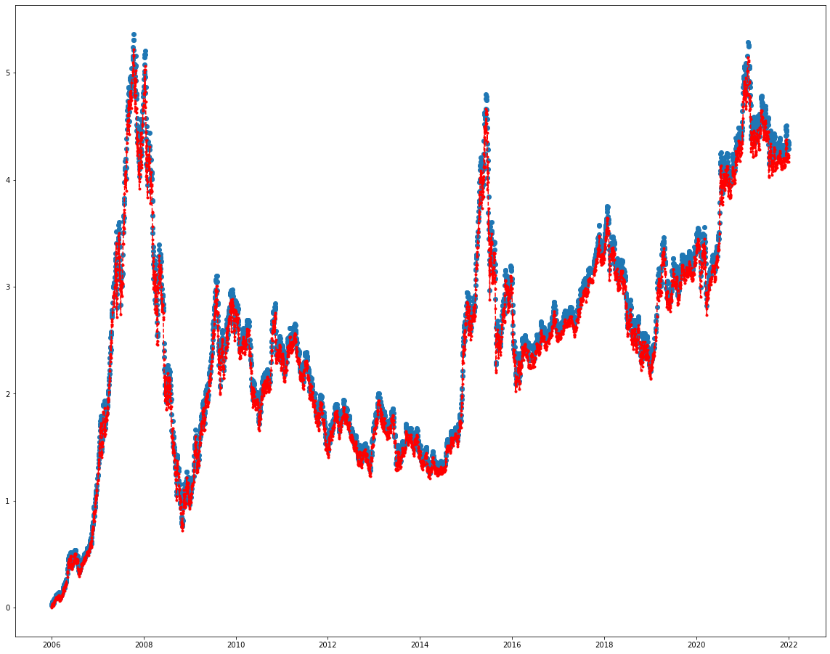
日期 | 收盘价 | 净资产 | 收盘价涨跌幅 | 净资产涨跌幅
2006-01-04 | 941.43 | 1000000 | 0.019470464021 | 0
2006-01-05 | 959.13 | 1015666.9434 | 0.038637717256 | 0.01566694335
2006-01-06 | 970.03 | 1027199.1434 | 0.050441279983 | 0.02719914335
2006-01-09 | 975.25 | 1032721.9034 | 0.056093995344 | 0.03272190335
2006-01-10 | 978.15 | 1035790.1033 | 0.059234392766 | 0.03579010335
2006-01-11 | 973.48 | 1030849.2434 | 0.05417727002 | 0.03084924335
2006-01-12 | 983.72 | 1041683.1634 | 0.065266121609 | 0.04168316335
2006-01-13 | 978.81 | 1036488.3834 | 0.059949103904 | 0.03648838335
2006-01-16 | 961.44 | 1018110.9234 | 0.041139206237 | 0.01811092335
2006-01-17 | 964.29 | 1021126.2233 | 0.044225458877 | 0.02112622335
2006-01-18 | 983.62 | 1041577.3633 | 0.065157832043 | 0.04157736335
2006-01-19 | 991.22 | 1049618.1634 | 0.073387839082 | 0.04961816335
2006-01-20 | 993.34 | 1051861.1234 | 0.075683577887 | 0.05186112335
2006-01-23 | 996.16 | 1054844.6834 | 0.078737343657 | 0.05484468335
2006-01-24 | 999.09 | 1057944.6234 | 0.08191022795 | 0.05794462335
2006-01-25 | 1009.6 | 1069064.2034 | 0.093291461368 | 0.06906420335
2006-02-06 | 1033.23 | 1094064.7434 | 0.11888028588 | 0.09406474335
2006-02-07 | 1029.94 | 1090583.9234 | 0.11531755915 | 0.09058392335
2006-02-08 | 1033.07 | 1093895.4633 | 0.11870702258 | 0.09389546335
2006-02-09 | 1019.6 | 1079644.2034 | 0.104120418 | 0.07964420335
2006-02-10 | 1032.34 | 1093123.1234 | 0.11791650874 | 0.09312312335
2006-02-13 | 1031.61 | 1092350.7833 | 0.11712599491 | 0.09235078335
2006-02-14 | 1038.53 | 1099672.1434 | 0.1246196329 | 0.09967214335
2006-02-15 | 1041.66 | 1102983.6834 | 0.12800909632 | 0.10298368335
2006-02-16 | 1020.12 | 1080194.3633 | 0.10468352374 | 0.08019436335
2006-02-17 | 1020.37 | 1080458.8633 | 0.10495424766 | 0.08045886335
2006-02-20 | 1021.64 | 1081802.5233 | 0.10632952515 | 0.08180252335
2006-02-21 | 1038.82 | 1099978.9633 | 0.12493367264 | 0.09997896335
2006-02-22 | 1037.89 | 1098995.0234 | 0.12392657967 | 0.09899502335
2006-02-23 | 1041.37 | 1102676.8633 | 0.12769505658 | 0.10267686335
2006-02-24 | 1049.44 | 1111214.9234 | 0.13643402458 | 0.11121492335
2006-02-27 | 1047.84 | 1109522.1234 | 0.13470139152 | 0.10952212335
2006-02-28 | 1053.01 | 1114991.9834 | 0.1402999621 | 0.11499198335
2006-03-01 | 1056.62 | 1118811.3633 | 0.14420921544 | 0.11881136335
2006-03-02 | 1038.67 | 1099820.2634 | 0.12477123829 | 0.09982026335
2006-03-03 | 1041.68 | 1103004.8434 | 0.12803075424 | 0.10300484335
2006-03-06 | 1038.87 | 1100031.8633 | 0.12498781742 | 0.10003186335
2006-03-07 | 1014.97 | 1074745.6634 | 0.099106611078 | 0.07474566335
2006-03-08 | 1009.27 | 1068715.0633 | 0.092934105799 | 0.06871506335
2006-03-09 | 1004.34 | 1063499.1234 | 0.08759543018 | 0.06349912335
2006-03-10 | 1008.9 | 1068323.6033 | 0.092533434404 | 0.06832360335
2006-03-13 | 1019.86 | 1079919.2834 | 0.10440197087 | 0.07991928335
2006-03-14 | 1018.27 | 1078237.0633 | 0.10268016677 | 0.07823706335
2006-03-15 | 1028.96 | 1089547.0833 | 0.1142563214 | 0.08954708335
2006-03-16 | 1027.62 | 1088129.3633 | 0.11280524122 | 0.08812936335
2006-03-17 | 1024.02 | 1084320.5633 | 0.10890681683 | 0.08432056335
2006-03-20 | 1037.66 | 1098751.6834 | 0.12367751367 | 0.09875168335
2006-03-21 | 1040.76 | 1102031.4834 | 0.12703449023 | 0.10203148335
2006-03-22 | 1047.67 | 1109342.2634 | 0.13451729926 | 0.10934226335
2006-03-23 | 1048.54 | 1110262.7234 | 0.13545941849 | 0.11026272335
2006-03-24 | 1042.6 | 1103978.2033 | 0.12902701825 | 0.10397820335
2006-03-27 | 1050.71 | 1112558.5833 | 0.13780930207 | 0.11255858335
2006-03-28 | 1055.98 | 1118134.2434 | 0.14351616222 | 0.11813424335
2006-03-29 | 1065.29 | 1127984.2234 | 0.15359792084 | 0.12798422335
2006-03-30 | 1055.63 | 1117763.9434 | 0.14313714874 | 0.11776394335
2006-03-31 | 1061.09 | 1123540.6234 | 0.14904975906 | 0.12354062335
2006-04-03 | 1079.32 | 1142827.9633 | 0.16879094699 | 0.14282796335
2006-04-04 | 1089.37 | 1153460.8633 | 0.17967404841 | 0.15346086335
2006-04-05 | 1099.97 | 1164675.6634 | 0.19115274243 | 0.16467566335
2006-04-06 | 1103.24 | 1168135.3233 | 0.19469381125 | 0.16813532335
2006-04-07 | 1103.15 | 1168040.1034 | 0.19459635064 | 0.16804010335
2006-04-10 | 1117.91 | 1183656.1834 | 0.21057989063 | 0.18365618335
2006-04-11 | 1123.31 | 1189369.3834 | 0.21642752721 | 0.18936938335
2006-04-12 | 1117.07 | 1182767.4633 | 0.20967025827 | 0.18276746335
2006-04-13 | 1093.93 | 1158285.3434 | 0.18461205263 | 0.15828534335
2006-04-14 | 1118.61 | 1184396.7833 | 0.21133791759 | 0.18439678335
2006-04-17 | 1124.41 | 1190533.1834 | 0.21761871244 | 0.19053318335
2006-04-18 | 1131.28 | 1197801.6434 | 0.22505820564 | 0.19780164335
2006-04-19 | 1138.24 | 1205165.3233 | 0.23259515946 | 0.20516532335
2006-04-20 | 1134.38 | 1201081.4434 | 0.2284151822 | 0.20108144335
2006-04-21 | 1149.16 | 1216718.6834 | 0.2444203801 | 0.21671868335
2006-04-24 | 1142.7 | 1209884.0034 | 0.23742487411 | 0.20988400335
2006-04-25 | 1141.93 | 1209069.3434 | 0.23659104445 | 0.20906934335
2006-04-26 | 1155.73 | 1223669.7434 | 0.2515350046 | 0.22366974335
2006-04-27 | 1155.27 | 1223183.0633 | 0.2510368726 | 0.22318306335
2006-04-28 | 1172.35 | 1241253.7033 | 0.26953273052 | 0.24125370335
2006-05-08 | 1218.44 | 1290016.9234 | 0.31944339163 | 0.29001692335
2006-05-09 | 1251.61 | 1325110.7833 | 0.35536304077 | 0.32511078335
2006-05-10 | 1265.93 | 1340261.3434 | 0.37087010667 | 0.34026134335
2006-05-11 | 1255.04 | 1328739.7234 | 0.3590773729 | 0.32873972335
2006-05-12 | 1296.26 | 1372350.4834 | 0.40371433212 | 0.37235048335
2006-05-15 | 1352.16 | 1431492.6834 | 0.46424819969 | 0.43149268335
2006-05-16 | 1331.13 | 1409242.9434 | 0.44147490389 | 0.40924294335
2006-05-17 | 1335.52 | 1413887.5633 | 0.44622881585 | 0.41388756335
2006-05-18 | 1331.2 | 1409317.0034 | 0.44155070659 | 0.40931700335
2006-05-19 | 1366.1 | 1446241.2033 | 0.47934376523 | 0.44624120335
2006-05-22 | 1373.67 | 1454250.2634 | 0.4875412854 | 0.45425026335
2006-05-23 | 1317.65 | 1394981.1034 | 0.42687747036 | 0.39498110335
2006-05-24 | 1308.24 | 1385025.3233 | 0.41668742217 | 0.38502532335
2006-05-25 | 1307.7 | 1384454.0034 | 0.41610265851 | 0.38445400335
2006-05-26 | 1331.02 | 1409126.5633 | 0.44135578537 | 0.40912656335
2006-05-29 | 1366.29 | 1446442.2234 | 0.4795495154 | 0.44644222335
2006-05-30 | 1378.76 | 1459635.4834 | 0.49305322432 | 0.45963548335
2006-05-31 | 1365.45 | 1445553.5034 | 0.47863988305 | 0.44555350335
2006-06-01 | 1402.88 | 1485154.4434 | 0.51917266771 | 0.48515444335
2006-06-02 | 1390.12 | 1471654.3633 | 0.50535491905 | 0.47165436335
2006-06-05 | 1403.16 | 1485450.6834 | 0.5194758785 | 0.48545068335
2006-06-06 | 1399.14 | 1481197.5234 | 0.51512263793 | 0.48119752335
2006-06-07 | 1320.23 | 1397710.7434 | 0.42967134117 | 0.39771074335
2006-06-08 | 1325.98 | 1403794.2434 | 0.43589799123 | 0.40379424335
2006-06-09 | 1294.19 | 1370160.4234 | 0.4014727381 | 0.37016042335
...

1b
卖出J | 买入J | 样本内净资产
30 | 10 | 840643.57968
30 | 11 | 814997.68451
30 | 12 | 972265.58422
30 | 13 | 788345.07112
30 | 14 | 723054.59871
30 | 15 | 739039.76935
30 | 16 | 781420.90211
30 | 17 | 847957.92568
30 | 18 | 875781.21518
30 | 19 | 920640.57561
30 | 20 | 833290.82862
30 | 21 | 894734.13078
30 | 22 | 893995.81523
30 | 23 | 916462.06698
30 | 24 | 828089.9741
30 | 25 | 774155.60431
30 | 26 | 845959.76113
30 | 27 | 850637.84176
30 | 28 | 864927.37193
30 | 29 | 924439.68509
30 | 30 | 924439.68509
30 | 31 | 924439.68509
30 | 32 | 949367.38884
30 | 33 | 1056173.9645
30 | 34 | 1072298.8397
30 | 35 | 1059142.8992
30 | 36 | 1043648.5224
30 | 37 | 973261.11499
30 | 38 | 994087.12884
30 | 39 | 1011187.2077
30 | 40 | 1003456.9797
30 | 41 | 1001430.4528
30 | 42 | 1022981.4656
30 | 43 | 1081896.2949
30 | 44 | 1111560.2958
30 | 45 | 1064520.9857
30 | 46 | 1087532.7209
30 | 47 | 1182050.0086
30 | 48 | 1199063.6365
30 | 49 | 1271114.413
30 | 50 | 1231324.0527
30 | 51 | 1222661.644
30 | 52 | 1094690.1715
30 | 53 | 1078011.0233
30 | 54 | 1102276.9799
30 | 55 | 1084559.9374
30 | 56 | 1061794.6832
30 | 57 | 1065271.0784
30 | 58 | 1038765.4856
30 | 59 | 1106706.6794
30 | 60 | 1093782.8992
30 | 61 | 1077215.039
30 | 62 | 1138102.9231
30 | 63 | 1128019.2431
30 | 64 | 1182168.1101
30 | 65 | 1147093.256
30 | 66 | 1260780.0182
30 | 67 | 1363351.6875
30 | 68 | 1334245.2394
30 | 69 | 1359821.1542
30 | 70 | 1419999.4649
30 | 71 | 1438812.6808
30 | 72 | 1293702.5651
30 | 73 | 1303010.0054
30 | 74 | 1384302.3131
30 | 75 | 1389330.6538
30 | 76 | 1395590.3352
30 | 77 | 1466366.5108
30 | 78 | 1406275.2987
30 | 79 | 1314191.1818
30 | 80 | 1293405.9921
30 | 81 | 1503415.1916
30 | 82 | 1488879.3358
30 | 83 | 1537798.4257
30 | 84 | 1624944.8621
30 | 85 | 1560208.6058
30 | 86 | 1564100.5023
30 | 87 | 1544413.0647
30 | 88 | 1611703.9479
30 | 89 | 1550414.2183
30 | 90 | 1514893.8599
31 | 10 | 840643.57968
31 | 11 | 814997.68451
31 | 12 | 972265.58422
31 | 13 | 788345.07112
31 | 14 | 723054.59871
31 | 15 | 739039.76935
31 | 16 | 781420.90211
31 | 17 | 847957.92568
31 | 18 | 875781.21518
31 | 19 | 920640.57561
31 | 20 | 839078.13083
31 | 21 | 901270.01839
31 | 22 | 901017.69312
31 | 23 | 923018.23626
31 | 24 | 834086.00246
31 | 25 | 780607.25876
31 | 26 | 852315.67598
31 | 27 | 856255.62033
31 | 28 | 871405.28531
31 | 29 | 930890.29475
31 | 30 | 930890.29475
31 | 31 | 930890.29475
31 | 32 | 956746.21106
31 | 33 | 1063846.6804
31 | 34 | 1079984.4194
31 | 35 | 1066920.0677
31 | 36 | 1051502.0208
31 | 37 | 981181.32866
31 | 38 | 1001007.1127
31 | 39 | 1018513.7621
31 | 40 | 987579.88114
31 | 41 | 985047.29356
31 | 42 | 1006435.2198
31 | 43 | 1064211.3004
31 | 44 | 1092774.5842
31 | 45 | 1053467.9464
31 | 46 | 1076073.606
31 | 47 | 1169871.0087
31 | 48 | 1186750.3005
31 | 49 | 1257546.7911
31 | 50 | 1218393.7532
31 | 51 | 1210234.9815
31 | 52 | 1082956.9842
31 | 53 | 1066770.7814
31 | 54 | 1090919.8526
31 | 55 | 1072889.0875
31 | 56 | 1050591.8331
31 | 57 | 1054317.3611
31 | 58 | 1028054.8904
31 | 59 | 1098610.2043
31 | 60 | 1086789.6376
31 | 61 | 1070685.9906
31 | 62 | 1130058.7238
31 | 63 | 1120575.6435
31 | 64 | 1173872.242
31 | 65 | 1139237.2028
31 | 66 | 1252218.5699
31 | 67 | 1354512.9785
31 | 68 | 1324899.6359
31 | 69 | 1349909.8576
31 | 70 | 1409900.0876
31 | 71 | 1427948.2008
31 | 72 | 1284796.8845
31 | 73 | 1293601.3026
31 | 74 | 1373877.4402
31 | 75 | 1379212.2028
31 | 76 | 1385663.9466
31 | 77 | 1456529.5824
31 | 78 | 1396897.089
31 | 79 | 1304767.0186
31 | 80 | 1283342.0682
31 | 81 | 1492738.7572
31 | 82 | 1478555.5814
31 | 83 | 1526135.0059
31 | 84 | 1613911.6108
31 | 85 | 1549087.7139
31 | 86 | 1552817.7517
31 | 87 | 1533906.2412
31 | 88 | 1600752.4777
31 | 89 | 1539634.7515
31 | 90 | 1504137.7478
32 | 10 | 834967.27105
32 | 11 | 808371.87316
32 | 12 | 965461.93404
32 | 13 | 782703.42197
32 | 14 | 717802.91078
32 | 15 | 734689.83759
32 | 16 | 766223.76859
32 | 17 | 830255.80313
32 | 18 | 875539.61544
32 | 19 | 920667.82766
32 | 20 | 838513.85845
32 | 21 | 900664.85293
32 | 22 | 899906.5055
32 | 23 | 923061.77622
32 | 24 | 833117.12812
32 | 25 | 780775.73462
32 | 26 | 851528.42156
32 | 27 | 856330.08271
32 | 28 | 870396.81622
32 | 29 | 929625.06067
32 | 30 | 929625.06067
32 | 31 | 929625.06067
32 | 32 | 955821.59413
32 | 33 | 1062814.3766
32 | 34 | 1079143.8016
32 | 35 | 1065632.6441
32 | 36 | 1050569.8259
32 | 37 | 980853.53103
32 | 38 | 1000694.0324
32 | 39 | 1041313.9707
32 | 40 | 1009770.1955
32 | 41 | 1007175.1234
32 | 42 | 1029483.2548
32 | 43 | 1088334.7115
32 | 44 | 1128902.7083
32 | 45 | 1088146.4403
32 | 46 | 1111478.1488
32 | 47 | 1208614.3483
32 | 48 | 1226030.1702
32 | 49 | 1298143.0518
32 | 50 | 1257940.3176
32 | 51 | 1266761.4326
32 | 52 | 1134576.1346
32 | 53 | 1117871.5829
32 | 54 | 1142143.4853
32 | 55 | 1119887.1868
32 | 56 | 1098486.5146
32 | 57 | 1101519.8987
32 | 58 | 1073967.5618
32 | 59 | 1148182.438
32 | 60 | 1135491.9477
32 | 61 | 1117465.0773
32 | 62 | 1179509.3849
32 | 63 | 1169122.4112
32 | 64 | 1205291.8217
32 | 65 | 1169920.0151
32 | 66 | 1286413.2767
32 | 67 | 1389107.6017
32 | 68 | 1359452.7485
32 | 69 | 1384291.6393
32 | 70 | 1447694.2719
32 | 71 | 1466724.1185
32 | 72 | 1319084.3182
32 | 73 | 1329024.7693
32 | 74 | 1411761.4088
32 | 75 | 1416185.0091
32 | 76 | 1422737.9909
32 | 77 | 1494974.6612
32 | 78 | 1433959.0861
32 | 79 | 1340218.8533
32 | 80 | 1317466.0043
32 | 81 | 1532343.8931
32 | 82 | 1517845.7905
32 | 83 | 1566796.3885
32 | 84 | 1656003.6084
32 | 85 | 1589770.8876
32 | 86 | 1594075.9754
32 | 87 | 1573880.6807
32 | 88 | 1643651.3658
32 | 89 | 1580969.6749
32 | 90 | 1544853.6911
33 | 10 | 834967.27105
33 | 11 | 808371.87316
33 | 12 | 965461.93404
33 | 13 | 782703.42197
33 | 14 | 717802.91078
33 | 15 | 734689.83759
33 | 16 | 766223.76859
33 | 17 | 830255.80313
33 | 18 | 875539.61544
33 | 19 | 920667.82766
33 | 20 | 838513.85845
33 | 21 | 900664.85293
33 | 22 | 899906.5055
33 | 23 | 923061.77622
33 | 24 | 833117.12812
33 | 25 | 780775.73462
33 | 26 | 851528.42156
33 | 27 | 856330.08271
33 | 28 | 870396.81622
33 | 29 | 929625.06067
33 | 30 | 929625.06067
33 | 31 | 929625.06067
33 | 32 | 955821.59413
33 | 33 | 1062814.3766
33 | 34 | 1079143.8016
33 | 35 | 1065632.6441
33 | 36 | 1050569.8259
33 | 37 | 980853.53103
33 | 38 | 1000694.0324
33 | 39 | 1041313.9707
33 | 40 | 1000562.1788
33 | 41 | 1016420.9951
33 | 42 | 1037537.1054
33 | 43 | 1096083.4935
33 | 44 | 1137774.7614
33 | 45 | 1095939.4373
33 | 46 | 1119626.7946
33 | 47 | 1218517.8138
33 | 48 | 1236036.561
33 | 49 | 1308714.6746
33 | 50 | 1267053.275
33 | 51 | 1276129.9462
33 | 52 | 1142838.9818
33 | 53 | 1126098.731
33 | 54 | 1161188.2767
33 | 55 | 1138343.8698
33 | 56 | 1115000.7916
33 | 57 | 1118124.9047
33 | 58 | 1090524.1072
33 | 59 | 1165567.4208
33 | 60 | 1152684.3914
33 | 61 | 1135223.1502
33 | 62 | 1198359.8348
33 | 63 | 1187288.0039
33 | 64 | 1224758.8597
33 | 65 | 1187683.9341
33 | 66 | 1306986.7568
33 | 67 | 1410789.2298
33 | 68 | 1381233.1338
33 | 69 | 1406317.7206
33 | 70 | 1471222.7953
33 | 71 | 1489375.6923
33 | 72 | 1341031.0811
33 | 73 | 1350689.1931
33 | 74 | 1437014.7587
33 | 75 | 1438167.62
33 | 76 | 1445730.4395
33 | 77 | 1517763.4234
33 | 78 | 1456443.6389
33 | 79 | 1361092.1077
33 | 80 | 1339534.1571
33 | 81 | 1557747.4737
33 | 82 | 1543623.156
33 | 83 | 1591201.3359
33 | 84 | 1681456.5966
33 | 85 | 1615601.9134
33 | 86 | 1619591.3109
33 | 87 | 1599814.4181
33 | 88 | 1669904.6733
33 | 89 | 1608364.9085
33 | 90 | 1570244.0231
34 | 10 | 834496.70959
34 | 11 | 807350.32675
34 | 12 | 963591.56664
34 | 13 | 782687.06227
34 | 14 | 718017.17489
34 | 15 | 734843.01624
34 | 16 | 766097.69847
34 | 17 | 830065.41353
34 | 18 | 875012.70204
34 | 19 | 969035.91984
34 | 20 | 883755.34117
34 | 21 | 949011.18773
34 | 22 | 948054.58046
34 | 23 | 972703.10454
34 | 24 | 877804.10002
34 | 25 | 822956.46288
34 | 26 | 896957.29675
34 | 27 | 901200.40142
34 | 28 | 916552.46213
34 | 29 | 980750.32993
34 | 30 | 980750.32993
34 | 31 | 980750.32993
34 | 32 | 1006910.8905
34 | 33 | 1119249.2663
34 | 34 | 1136888.7566
34 | 35 | 1122674.4211
34 | 36 | 1105393.3294
34 | 37 | 970685.93929
34 | 38 | 989890.43554
34 | 39 | 1030825.661
34 | 40 | 991130.85366
34 | 41 | 1046313.2852
34 | 42 | 1068428.3857
34 | 43 | 1129493.4574
34 | 44 | 1171877.7533
34 | 45 | 1129670.6221
34 | 46 | 1132792.7867
34 | 47 | 1232098.1142
34 | 48 | 1249434.955
34 | 49 | 1323513.5462
34 | 50 | 1281954.0835
34 | 51 | 1291067.019
34 | 52 | 1156687.0567
34 | 53 | 1138924.672
34 | 54 | 1173912.5881
34 | 55 | 1150326.6204
34 | 56 | 1127677.1874
34 | 57 | 1132172.6241
34 | 58 | 1103439.2913
34 | 59 | 1179398.9958
34 | 60 | 1165940.735
34 | 61 | 1148765.3202
34 | 62 | 1211541.0562
34 | 63 | 1202096.1827
34 | 64 | 1238932.784
34 | 65 | 1202023.1806
34 | 66 | 1322003.0751
34 | 67 | 1427630.5025
34 | 68 | 1397525.3372
34 | 69 | 1422215.2841
34 | 70 | 1469868.7615
34 | 71 | 1487645.3589
34 | 72 | 1338982.8351
34 | 73 | 1348916.7662
34 | 74 | 1433732.2745
34 | 75 | 1437347.0087
34 | 76 | 1445214.6997
34 | 77 | 1517846.1369
34 | 78 | 1453650.5596
34 | 79 | 1359999.9045
34 | 80 | 1338521.9186
34 | 81 | 1555327.6983
34 | 82 | 1541945.9001
34 | 83 | 1592250.963
34 | 84 | 1680609.4375
34 | 85 | 1613924.7413
34 | 86 | 1618024.5774
34 | 87 | 1597271.9106
34 | 88 | 1668504.71
34 | 89 | 1605208.6136
34 | 90 | 1569338.2705
35 | 10 | 826935.32132
35 | 11 | 799579.101
35 | 12 | 955004.54099
35 | 13 | 775495.73107
35 | 14 | 711777.95924
35 | 15 | 728019.67924
35 | 16 | 758707.51487
35 | 17 | 822919.34819
35 | 18 | 866990.29793
35 | 19 | 960410.07808
35 | 20 | 875451.92211
35 | 21 | 940431.66372
35 | 22 | 939654.5165
35 | 23 | 963799.53212
35 | 24 | 869972.8346
35 | 25 | 815236.42468
35 | 26 | 888730.93195
35 | 27 | 892983.83514
35 | 28 | 908299.64159
35 | 29 | 971641.62823
35 | 30 | 971641.62823
35 | 31 | 971641.62823
35 | 32 | 997892.95074
35 | 33 | 1108977.9077
35 | 34 | 1126560.5983
35 | 35 | 1112631.6119
35 | 36 | 1095442.7998
35 | 37 | 961880.53086
35 | 38 | 992503.86407
35 | 39 | 1033361.5906
35 | 40 | 993483.81895
35 | 41 | 1048918.2273
35 | 42 | 1071562.3482
35 | 43 | 1132169.7597
35 | 44 | 1174976.3803
35 | 45 | 1132255.3218
35 | 46 | 1135809.3479
35 | 47 | 1235316.8817
35 | 48 | 1252629.7996
35 | 49 | 1327041.8966
35 | 50 | 1285119.1632
35 | 51 | 1294114.208
35 | 52 | 1159706.4069
35 | 53 | 1142063.0888
35 | 54 | 1176693.7513
35 | 55 | 1153554.9931
35 | 56 | 1130327.51
35 | 57 | 1135139.6199
35 | 58 | 1106268.4016
35 | 59 | 1182493.5257
35 | 60 | 1168984.6656
35 | 61 | 1151626.7387
35 | 62 | 1214852.4581
35 | 63 | 1205269.9263
35 | 64 | 1242483.6426
35 | 65 | 1205137.5186
35 | 66 | 1325194.2053
35 | 67 | 1431553.2279
35 | 68 | 1401439.2944
35 | 69 | 1426020.0064
35 | 70 | 1473610.3086
35 | 71 | 1491621.3432
35 | 72 | 1342604.617
35 | 73 | 1352748.6247
35 | 74 | 1437400.2377
35 | 75 | 1441235.9093
35 | 76 | 1449131.125
35 | 77 | 1522059.4541
35 | 78 | 1457548.6697
35 | 79 | 1363824.7456
35 | 80 | 1341952.1786
35 | 81 | 1559511.4378
35 | 82 | 1546065.1201
35 | 83 | 1596115.9079
35 | 84 | 1685216.2941
35 | 85 | 1618433.8035
35 | 86 | 1622007.0735
35 | 87 | 1601276.4275
35 | 88 | 1672697.4364
35 | 89 | 1609489.9989
35 | 90 | 1573554.4317
36 | 10 | 826935.32132
36 | 11 | 799579.101
36 | 12 | 952126.88246
36 | 13 | 772608.55909
36 | 14 | 708293.55528
36 | 15 | 724563.11186
36 | 16 | 756320.8779
36 | 17 | 819170.44971
36 | 18 | 863556.2952
36 | 19 | 956854.33908
36 | 20 | 874233.81278
36 | 21 | 938243.86457
36 | 22 | 937844.75833
36 | 23 | 960969.44385
36 | 24 | 867409.41609
36 | 25 | 812816.74751
36 | 26 | 886562.75159
36 | 27 | 874639.41105
36 | 28 | 890322.08925
36 | 29 | 952207.25355
36 | 30 | 952207.25355
36 | 31 | 952207.25355
36 | 32 | 977292.17513
36 | 33 | 1086927.3451
36 | 34 | 1103559.9098
36 | 35 | 1090153.412
36 | 36 | 1074339.8303
36 | 37 | 942145.0299
36 | 38 | 971926.51553
36 | 39 | 1011914.4716
36 | 40 | 986785.20656
36 | 41 | 1042261.4646
36 | 42 | 1064290.4977
36 | 43 | 1125364.0327
36 | 44 | 1168385.1226
36 | 45 | 1125887.298
36 | 46 | 1128744.2155
36 | 47 | 1226987.3418
36 | 48 | 1244206.6216
36 | 49 | 1317614.4638
36 | 50 | 1277170.9706
36 | 51 | 1286196.7379
36 | 52 | 1151688.9763
36 | 53 | 1134663.3818
36 | 54 | 1169750.2295
36 | 55 | 1146023.1077
36 | 56 | 1122988.8783
36 | 57 | 1126676.2864
36 | 58 | 1099064.7067
36 | 59 | 1174339.4438
36 | 60 | 1162145.1504
36 | 61 | 1144297.2052
36 | 62 | 1207761.3699
36 | 63 | 1198140.2421
36 | 64 | 1235306.2013
36 | 65 | 1197039.103
36 | 66 | 1317518.4367
36 | 67 | 1421747.0721
36 | 68 | 1391674.1903
36 | 69 | 1416393.1507
36 | 70 | 1463454.2703
36 | 71 | 1482536.4952
36 | 72 | 1334851.9219
36 | 73 | 1344280.7505
36 | 74 | 1428111.4006
36 | 75 | 1432062.7384
36 | 76 | 1438294.5159
36 | 77 | 1534107.7174
36 | 78 | 1468805.9005
36 | 79 | 1374294.5106
36 | 80 | 1351013.2025
36 | 81 | 1571775.6281
36 | 82 | 1557817.3934
36 | 83 | 1608158.6912
36 | 84 | 1697417.3266
36 | 85 | 1629984.0011
36 | 86 | 1634396.3655
36 | 87 | 1613494.1531
36 | 88 | 1685384.174
36 | 89 | 1621353.4361
36 | 90 | 1585255.1765
37 | 10 | 870176.12927
37 | 11 | 842398.13736
37 | 12 | 962832.09959
37 | 13 | 816916.73386
37 | 14 | 749515.14416
37 | 15 | 766442.51356
37 | 16 | 800408.70362
37 | 17 | 866871.50251
37 | 18 | 913290.48081
37 | 19 | 1012256.0656
37 | 20 | 924445.78759
37 | 21 | 992575.79277
...
 | 夏普率
 | 2596090.1747 | 0.0027417820363
 | 2336929.1973 | -0.099827417364
 | 3442206.7637 | 0.47296151193
 | 3936904.961 | 0.14371542189
 | 3493255.281 | -0.11268996443
 | 4252957.401 | 0.21747684005
 | 3388802.1392 | -0.20318925874
 | 4689255.1839 | 0.38375006603
 | 6053072.9575 | 0.2908388902
 | 5738534.8375 | -0.051963378305
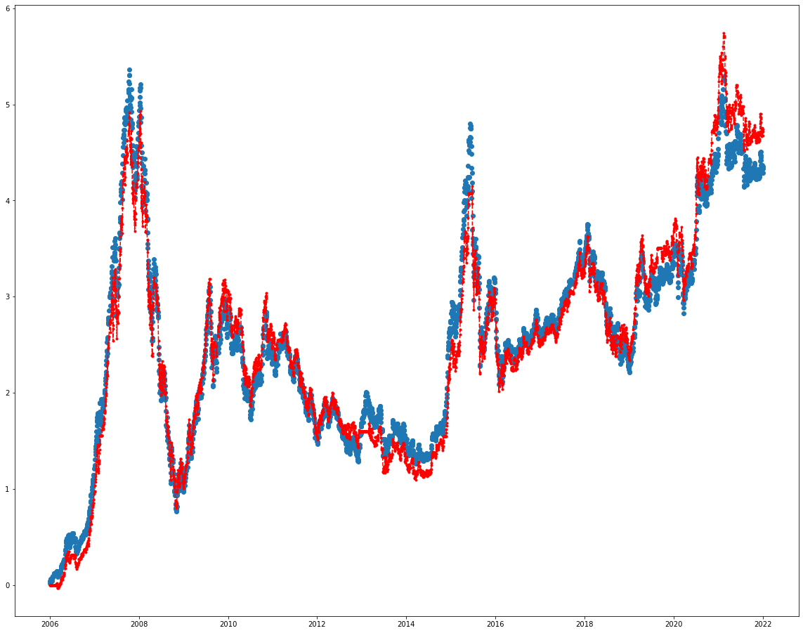
 | 收盘价 | 净资产 | 收盘价涨跌幅 | 净资产涨跌幅
 | 941.43 | 1000000 | 0.019470464021 | 0
 | 959.13 | 1000000 | 0.038637717256 | 0
 | 970.03 | 1000000 | 0.050441279983 | 0
 | 975.25 | 1000000 | 0.056093995344 | 0
 | 978.15 | 1000000 | 0.059234392766 | 0
 | 973.48 | 1000000 | 0.05417727002 | 0
 | 983.72 | 1000000 | 0.065266121609 | 0
 | 978.81 | 1000000 | 0.059949103904 | 0
 | 961.44 | 1000000 | 0.041139206237 | 0
 | 964.29 | 1000000 | 0.044225458877 | 0
 | 983.62 | 1000000 | 0.065157832043 | 0
 | 991.22 | 1000000 | 0.073387839082 | 0
 | 993.34 | 1000000 | 0.075683577887 | 0
 | 996.16 | 1000000 | 0.078737343657 | 0
 | 999.09 | 1000000 | 0.08191022795 | 0
 | 1009.6 | 1000000 | 0.093291461368 | 0
 | 1033.23 | 1000000 | 0.11888028588 | 0
 | 1029.94 | 1000000 | 0.11531755915 | 0
 | 1033.07 | 1000000 | 0.11870702258 | 0
 | 1019.6 | 1000000 | 0.104120418 | 0
 | 1032.34 | 1000000 | 0.11791650874 | 0
 | 1031.61 | 1000000 | 0.11712599491 | 0
 | 1038.53 | 1000000 | 0.1246196329 | 0
 | 1041.66 | 1000000 | 0.12800909632 | 0
 | 1020.12 | 1000000 | 0.10468352374 | 0
 | 1020.37 | 1000000 | 0.10495424766 | 0
 | 1021.64 | 1000000 | 0.10632952515 | 0
 | 1038.82 | 1000000 | 0.12493367264 | 0
 | 1037.89 | 997809.08818 | 0.12392657967 | -0.002190911825
 | 1041.37 | 1001153.3682 | 0.12769505658 | 0.001153368175
 | 1049.44 | 1008908.6382 | 0.13643402458 | 0.008908638175
 | 1047.84 | 1007371.0382 | 0.13470139152 | 0.007371038175
 | 1053.01 | 1012339.4082 | 0.1402999621 | 0.012339408175
 | 1056.62 | 1015808.6182 | 0.14420921544 | 0.015808618175
 | 1038.67 | 998558.66817 | 0.12477123829 | -0.001441331825
 | 1041.68 | 1001451.2782 | 0.12803075424 | 0.001451278175
 | 1038.87 | 998750.86817 | 0.12498781742 | -0.001249131825
 | 1014.97 | 975782.96817 | 0.099106611078 | -0.024217031825
 | 1009.27 | 970305.26817 | 0.092934105799 | -0.029694731825
 | 1004.34 | 965567.53817 | 0.08759543018 | -0.034432461825
 | 1008.9 | 969949.69817 | 0.092533434404 | -0.030050301825
 | 1019.86 | 980482.25817 | 0.10440197087 | -0.019517741825
 | 1018.27 | 978954.26817 | 0.10268016677 | -0.021045731825
 | 1028.96 | 989227.35817 | 0.1142563214 | -0.010772641825
 | 1027.62 | 987939.61817 | 0.11280524122 | -0.012060381825
 | 1024.02 | 984480.01817 | 0.10890681683 | -0.015519981825
 | 1037.66 | 997588.05818 | 0.12367751367 | -0.002411941825
 | 1040.76 | 1000567.1582 | 0.12703449023 | 0.000567158175
 | 1047.67 | 1007207.6682 | 0.13451729926 | 0.007207668175
 | 1048.54 | 1008043.7382 | 0.13545941849 | 0.008043738175
 | 1042.6 | 1002335.3982 | 0.12902701825 | 0.002335398175
 | 1050.71 | 1010129.1082 | 0.13780930207 | 0.010129108175
 | 1055.98 | 1015193.5782 | 0.14351616222 | 0.015193578175
 | 1065.29 | 1024140.4882 | 0.15359792084 | 0.024140488175
 | 1055.63 | 1014857.2282 | 0.14313714874 | 0.014857228175
 | 1061.09 | 1020104.2882 | 0.14904975906 | 0.020104288175
 | 1079.32 | 1037623.3182 | 0.16879094699 | 0.037623318175
 | 1089.37 | 1047281.3682 | 0.17967404841 | 0.047281368175
 | 1099.97 | 1057467.9682 | 0.19115274243 | 0.057467968175
 | 1103.24 | 1060610.4382 | 0.19469381125 | 0.060610438175
 | 1103.15 | 1060523.9482 | 0.19459635064 | 0.060523948175
...

1c
...
最大回撤 | 夏普率
2012-12-31 | 2714598.7162 | -0.065453886454
2013-12-31 | 2614358.2448 | -0.036926441747
2014-12-31 | 3833001.2623 | 0.46613466992
2015-12-31 | 3681820.6515 | -0.039441836966
2016-12-30 | 3390506.53 | -0.079122300904
2017-12-29 | 4128585.25 | 0.21768980932
2018-12-28 | 3378563.0221 | -0.1816656754
2019-12-31 | 4675443.6164 | 0.38385567643
2020-12-31 | 6035372.8573 | 0.29086635463
2021-12-31 | 5913462.45 | -0.020199316629
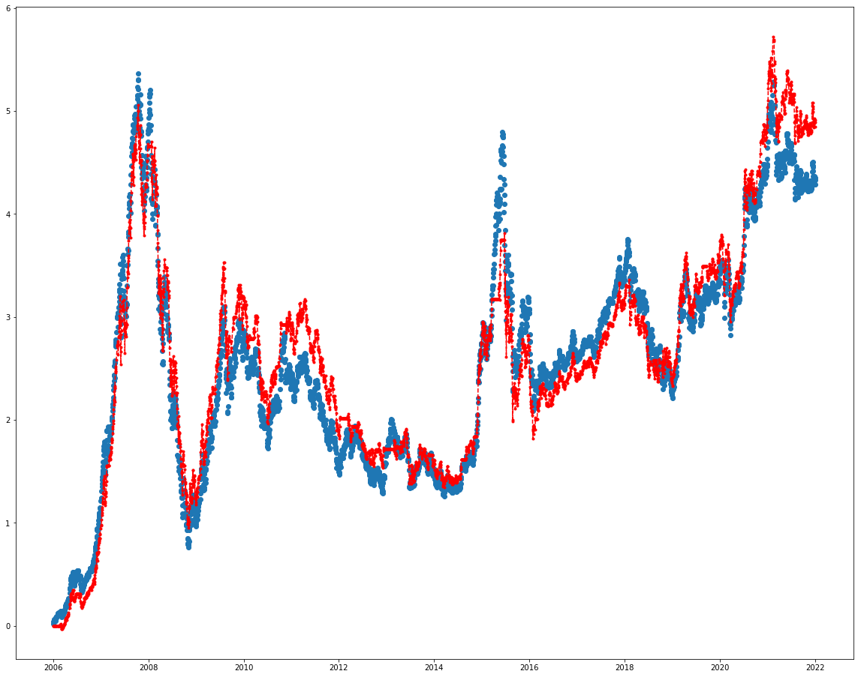
日期 | 收盘价 | 净资产 | 收盘价涨跌幅 | 净资产涨跌幅
2006-01-04 | 941.43 | 1000000 | 0.019470464021 | 0
2006-01-05 | 959.13 | 1000000 | 0.038637717256 | 0
2006-01-06 | 970.03 | 1000000 | 0.050441279983 | 0
2006-01-09 | 975.25 | 1000000 | 0.056093995344 | 0
2006-01-10 | 978.15 | 1000000 | 0.059234392766 | 0
2006-01-11 | 973.48 | 1000000 | 0.05417727002 | 0
2006-01-12 | 983.72 | 1000000 | 0.065266121609 | 0
2006-01-13 | 978.81 | 1000000 | 0.059949103904 | 0
2006-01-16 | 961.44 | 1000000 | 0.041139206237 | 0
2006-01-17 | 964.29 | 1000000 | 0.044225458877 | 0
2006-01-18 | 983.62 | 1000000 | 0.065157832043 | 0
2006-01-19 | 991.22 | 1000000 | 0.073387839082 | 0
2006-01-20 | 993.34 | 1000000 | 0.075683577887 | 0
2006-01-23 | 996.16 | 1000000 | 0.078737343657 | 0
2006-01-24 | 999.09 | 1000000 | 0.08191022795 | 0
2006-01-25 | 1009.6 | 1000000 | 0.093291461368 | 0
2006-02-06 | 1033.23 | 1000000 | 0.11888028588 | 0
2006-02-07 | 1029.94 | 1000000 | 0.11531755915 | 0
2006-02-08 | 1033.07 | 1000000 | 0.11870702258 | 0
2006-02-09 | 1019.6 | 1000000 | 0.104120418 | 0
2006-02-10 | 1032.34 | 1000000 | 0.11791650874 | 0
2006-02-13 | 1031.61 | 1000000 | 0.11712599491 | 0
2006-02-14 | 1038.53 | 1000000 | 0.1246196329 | 0
2006-02-15 | 1041.66 | 1000000 | 0.12800909632 | 0
2006-02-16 | 1020.12 | 1000000 | 0.10468352374 | 0
2006-02-17 | 1020.37 | 1000000 | 0.10495424766 | 0
2006-02-20 | 1021.64 | 1000000 | 0.10632952515 | 0
2006-02-21 | 1038.82 | 1000000 | 0.12493367264 | 0
2006-02-22 | 1037.89 | 997809.08818 | 0.12392657967 | -0.002190911825
2006-02-23 | 1041.37 | 1001153.3682 | 0.12769505658 | 0.001153368175
2006-02-24 | 1049.44 | 1008908.6382 | 0.13643402458 | 0.008908638175
2006-02-27 | 1047.84 | 1007371.0382 | 0.13470139152 | 0.007371038175
2006-02-28 | 1053.01 | 1012339.4082 | 0.1402999621 | 0.012339408175
2006-03-01 | 1056.62 | 1015808.6182 | 0.14420921544 | 0.015808618175
2006-03-02 | 1038.67 | 998558.66817 | 0.12477123829 | -0.001441331825
2006-03-03 | 1041.68 | 1001451.2782 | 0.12803075424 | 0.001451278175
2006-03-06 | 1038.87 | 998750.86817 | 0.12498781742 | -0.001249131825
2006-03-07 | 1014.97 | 975782.96817 | 0.099106611078 | -0.024217031825
2006-03-08 | 1009.27 | 970305.26817 | 0.092934105799 | -0.029694731825
2006-03-09 | 1004.34 | 965567.53817 | 0.08759543018 | -0.034432461825
2006-03-10 | 1008.9 | 969949.69817 | 0.092533434404 | -0.030050301825
2006-03-13 | 1019.86 | 980482.25817 | 0.10440197087 | -0.019517741825
2006-03-14 | 1018.27 | 978954.26817 | 0.10268016677 | -0.021045731825
2006-03-15 | 1028.96 | 989227.35817 | 0.1142563214 | -0.010772641825
2006-03-16 | 1027.62 | 987939.61817 | 0.11280524122 | -0.012060381825
2006-03-17 | 1024.02 | 984480.01817 | 0.10890681683 | -0.015519981825
2006-03-20 | 1037.66 | 997588.05818 | 0.12367751367 | -0.002411941825
2006-03-21 | 1040.76 | 1000567.1582 | 0.12703449023 | 0.000567158175
2006-03-22 | 1047.67 | 1007207.6682 | 0.13451729926 | 0.007207668175
2006-03-23 | 1048.54 | 1008043.7382 | 0.13545941849 | 0.008043738175
2006-03-24 | 1042.6 | 1002335.3982 | 0.12902701825 | 0.002335398175
2006-03-27 | 1050.71 | 1010129.1082 | 0.13780930207 | 0.010129108175
2006-03-28 | 1055.98 | 1015193.5782 | 0.14351616222 | 0.015193578175
2006-03-29 | 1065.29 | 1024140.4882 | 0.15359792084 | 0.024140488175
2006-03-30 | 1055.63 | 1014857.2282 | 0.14313714874 | 0.014857228175
2006-03-31 | 1061.09 | 1020104.2882 | 0.14904975906 | 0.020104288175
2006-04-03 | 1079.32 | 1037623.3182 | 0.16879094699 | 0.037623318175
2006-04-04 | 1089.37 | 1047281.3682 | 0.17967404841 | 0.047281368175
2006-04-05 | 1099.97 | 1057467.9682 | 0.19115274243 | 0.057467968175
2006-04-06 | 1103.24 | 1060610.4382 | 0.19469381125 | 0.060610438175
2006-04-07 | 1103.15 | 1060523.9482 | 0.19459635064 | 0.060523948175
...

2a
...
最大回撤 | 夏普率
日期 | 净资产 | 年收益率
2014-01-02 | 998876.96255 | 0
2014-12-31 | 1519920.8626 | 0.52338553698
2015-12-31 | 1604755.5626 | 0.055815208601
2016-12-30 | 1423759.9626 | -0.11278702142
2017-12-29 | 1548295.2611 | 0.087469307911
2018-12-28 | 1156534.6211 | -0.25302708717
2019-12-31 | 1573531.7411 | 0.36055740346
2020-12-31 | 1801602.232 | 0.14494177964
2021-12-31 | 1801602.232 | 0
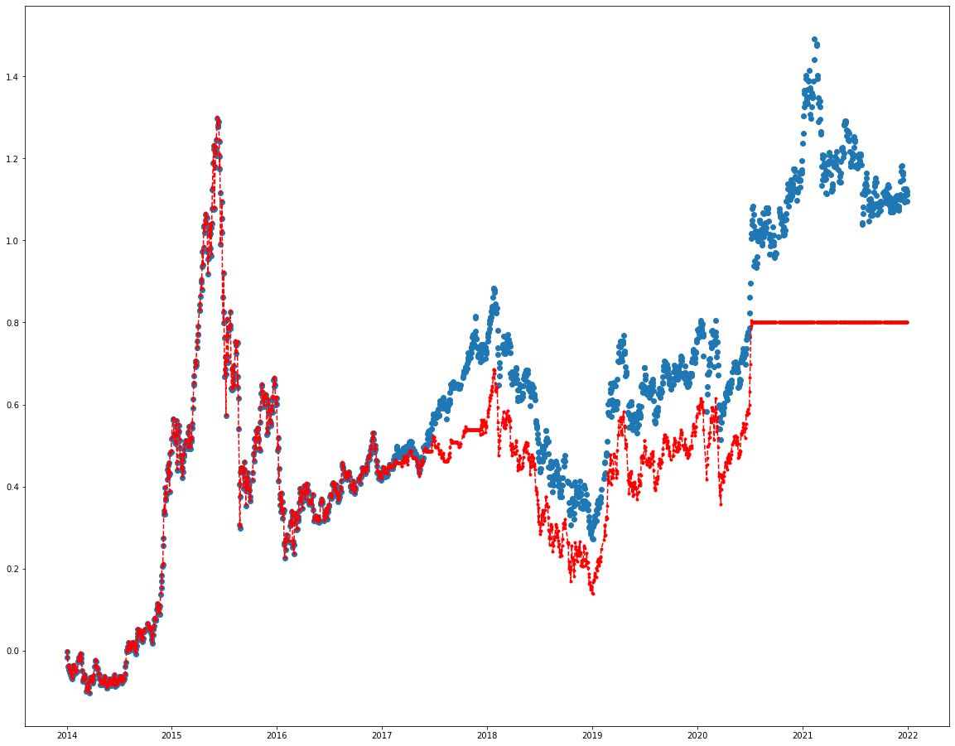
日期 | 收盘价 | 净资产 | 收盘价涨跌幅 | 净资产涨跌幅
2014-01-02 | 2321.98 | 998876.96255 | -0.0034548911387 | -0.00112303745
2014-01-03 | 2290.78 | 985460.96255 | -0.01684527667 | -0.01453903745
2014-01-06 | 2238.64 | 963040.76255 | -0.039222670953 | -0.03695923745
2014-01-07 | 2238 | 962765.56255 | -0.039497345528 | -0.03723443745
2014-01-08 | 2241.91 | 964446.86255 | -0.037819255546 | -0.03555313745
2014-01-09 | 2222.22 | 955980.16255 | -0.046269790518 | -0.04401983745
2014-01-10 | 2204.85 | 948511.06255 | -0.053724630155 | -0.05148893745
2014-01-13 | 2193.68 | 943707.96255 | -0.058518559847 | -0.05629203745
2014-01-14 | 2212.85 | 951951.06255 | -0.050291197967 | -0.04804893745
2014-01-15 | 2208.94 | 950269.76255 | -0.051969287949 | -0.04973023745
2014-01-16 | 2211.84 | 951516.76255 | -0.050724668781 | -0.04848323745
2014-01-17 | 2178.49 | 937176.26255 | -0.065037789213 | -0.06282373745
2014-01-20 | 2165.99 | 931801.26255 | -0.070402527006 | -0.06819873745
2014-01-21 | 2187.41 | 941011.86255 | -0.061209512324 | -0.05898813745
2014-01-22 | 2243.8 | 965259.56255 | -0.037008107192 | -0.03474043745
2014-01-23 | 2231.89 | 960138.26255 | -0.042119629361 | -0.03986173745
2014-01-24 | 2245.68 | 966067.96255 | -0.036201250628 | -0.03393203745
2014-01-27 | 2215.92 | 953271.16255 | -0.048973618365 | -0.04672883745
2014-01-28 | 2219.86 | 954965.36255 | -0.047282653013 | -0.04503463745
2014-01-29 | 2227.78 | 958370.96255 | -0.043883555147 | -0.04162903745
2014-01-30 | 2202.45 | 947479.06255 | -0.054754659811 | -0.05252093745
2014-02-07 | 2212.48 | 951791.96255 | -0.050449994206 | -0.04820803745
2014-02-10 | 2267.53 | 975463.46255 | -0.026823688965 | -0.02453653745
2014-02-11 | 2285.56 | 983216.36255 | -0.019085591173 | -0.01678363745
2014-02-12 | 2291.25 | 985663.06255 | -0.016643562529 | -0.01433693745
2014-02-13 | 2279.55 | 980632.06255 | -0.021664957104 | -0.01936793745
2014-02-14 | 2295.57 | 987520.66255 | -0.014789509148 | -0.01247933745
2014-02-17 | 2311.65 | 994435.06255 | -0.0078883104509 | -0.00556493745
2014-02-18 | 2282.44 | 981874.76255 | -0.020424629726 | -0.01812523745
2014-02-19 | 2308.66 | 993149.36255 | -0.009171555731 | -0.00685063745
2014-02-20 | 2287.44 | 984024.76255 | -0.018278734609 | -0.01597523745
2014-02-21 | 2264.29 | 974070.26255 | -0.028214229001 | -0.02592973745
2014-02-24 | 2214.51 | 952664.86255 | -0.049578760788 | -0.04733513745
2014-02-25 | 2157.91 | 928326.86255 | -0.073870293516 | -0.07167313745
2014-02-26 | 2163.4 | 930687.56255 | -0.071514100677 | -0.06931243745
2014-02-27 | 2154.11 | 926692.86255 | -0.075501173805 | -0.07330713745
2014-02-28 | 2178.97 | 937382.66255 | -0.064831783282 | -0.06261733745
2014-03-03 | 2190.37 | 942284.66255 | -0.059939142414 | -0.05771533745
2014-03-04 | 2184.27 | 939661.66255 | -0.062557134457 | -0.06033833745
2014-03-05 | 2163.98 | 930936.96255 | -0.071265176843 | -0.06906303745
2014-03-06 | 2173.63 | 935086.46255 | -0.067123599267 | -0.06491353745
2014-03-07 | 2168.36 | 932820.36255 | -0.069385372721 | -0.06717963745
2014-03-10 | 2097.79 | 902475.26255 | -0.099672536405 | -0.09752473745
2014-03-11 | 2108.66 | 907149.36255 | -0.09500736042 | -0.09285063745
2014-03-12 | 2114.13 | 909501.46255 | -0.092659751162 | -0.09049853745
2014-03-13 | 2140.33 | 920767.46255 | -0.081415260748 | -0.07923253745
2014-03-14 | 2122.84 | 913246.76255 | -0.088921601868 | -0.08675323745
2014-03-17 | 2143.04 | 921932.76255 | -0.080252185594 | -0.07806723745
2014-03-18 | 2138.13 | 919821.46255 | -0.082359454599 | -0.08017853745
2014-03-19 | 2120.87 | 912399.66255 | -0.089767084544 | -0.08760033745
2014-03-20 | 2086.97 | 897822.66255 | -0.10431625344 | -0.10217733745
2014-03-21 | 2158.8 | 928709.56255 | -0.073488324185 | -0.07129043745
2014-03-24 | 2176.55 | 936342.06255 | -0.065870396518 | -0.06365793745
2014-03-25 | 2174.44 | 935434.76255 | -0.066775964258 | -0.06456523745
2014-03-26 | 2171.05 | 933977.06255 | -0.068230881147 | -0.06602293745
2014-03-27 | 2155.71 | 927380.86255 | -0.074814487367 | -0.07261913745
2014-03-28 | 2151.96 | 925768.36255 | -0.076423908705 | -0.07423163745
2014-03-31 | 2146.3 | 923334.56255 | -0.078853061978 | -0.07666543745
2014-04-01 | 2163.11 | 930562.86255 | -0.071638562594 | -0.06943713745
2014-04-02 | 2180.73 | 938139.46255 | -0.0640764282 | -0.06186053745
2014-04-03 | 2165.01 | 931379.86255 | -0.070823122449 | -0.06862013745
...

2b
...
最大回撤 | 夏普率
日期 | 净资产 | 年收益率
2014-01-02 | 1000000 | 0
2014-12-31 | 1556710.2431 | 0.55860414341
2015-12-31 | 1682578.05 | 0.080855000091
2016-12-30 | 1315420.79 | -0.21821113142
2017-12-29 | 1601570.45 | 0.21753469474
2018-12-28 | 1350063.7269 | -0.15703756466
2019-12-31 | 1620281.3851 | 0.20015178008
2020-12-31 | 1734368.9563 | 0.070412196484
2021-12-31 | 1765932.1579 | 0.018198666106
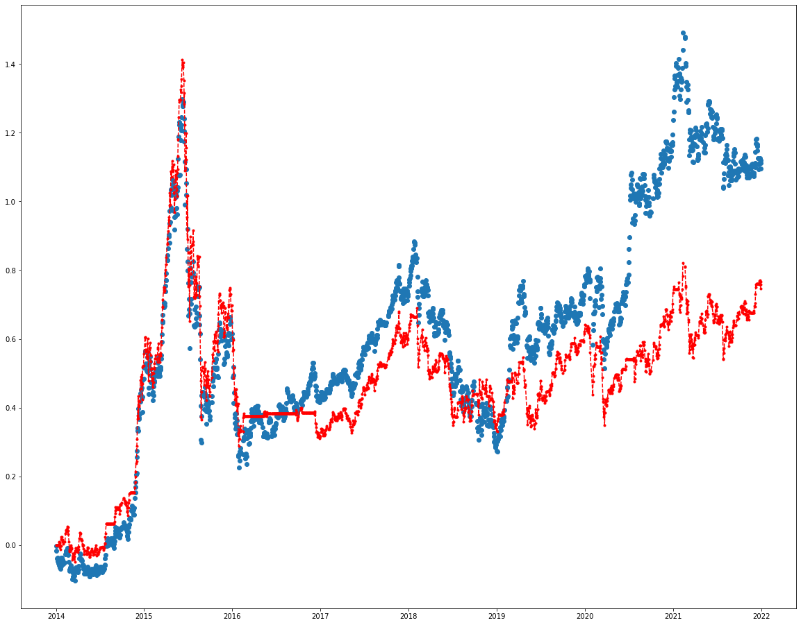
日期 | 收盘价 | 净资产 | 收盘价涨跌幅 | 净资产涨跌幅
2014-01-02 | 2321.98 | 1000000 | -0.0034548911387 | 0
2014-01-03 | 2290.78 | 1000000 | -0.01684527667 | 0
2014-01-06 | 2238.64 | 1000000 | -0.039222670953 | 0
2014-01-07 | 2238 | 1000000 | -0.039497345528 | 0
2014-01-08 | 2241.91 | 1000000 | -0.037819255546 | 0
2014-01-09 | 2222.22 | 1000000 | -0.046269790518 | 0
2014-01-10 | 2204.85 | 1000000 | -0.053724630155 | 0
2014-01-13 | 2193.68 | 1000000 | -0.058518559847 | 0
2014-01-14 | 2212.85 | 1008605.6789 | -0.050291197967 | 0.0086056789
2014-01-15 | 2208.94 | 1006826.6289 | -0.051969287949 | 0.0068266289
2014-01-16 | 2211.84 | 1008146.1289 | -0.050724668781 | 0.0081461289
2014-01-17 | 2178.49 | 992971.8789 | -0.065037789213 | -0.0070281211
2014-01-20 | 2165.99 | 987284.3789 | -0.070402527006 | -0.0127156211
2014-01-21 | 2187.41 | 997030.4789 | -0.061209512324 | -0.0029695211
2014-01-22 | 2243.8 | 1022687.9289 | -0.037008107192 | 0.0226879289
2014-01-23 | 2231.89 | 1017268.8789 | -0.042119629361 | 0.0172688789
2014-01-24 | 2245.68 | 1023543.3289 | -0.036201250628 | 0.0235433289
2014-01-27 | 2215.92 | 1010002.5289 | -0.048973618365 | 0.0100025289
2014-01-28 | 2219.86 | 1011795.2289 | -0.047282653013 | 0.0117952289
2014-01-29 | 2227.78 | 1015398.8289 | -0.043883555147 | 0.0153988289
2014-01-30 | 2202.45 | 1003873.6789 | -0.054754659811 | 0.0038736789
2014-02-07 | 2212.48 | 1008437.3289 | -0.050449994206 | 0.0084373289
2014-02-10 | 2267.53 | 1033485.0789 | -0.026823688965 | 0.0334850789
2014-02-11 | 2285.56 | 1041688.7289 | -0.019085591173 | 0.0416887289
2014-02-12 | 2291.25 | 1044277.6789 | -0.016643562529 | 0.0442776789
2014-02-13 | 2279.55 | 1038954.1789 | -0.021664957104 | 0.0389541789
2014-02-14 | 2295.57 | 1046243.2789 | -0.014789509148 | 0.0462432789
2014-02-17 | 2311.65 | 1053559.6789 | -0.0078883104509 | 0.0535596789
2014-02-18 | 2282.44 | 1040269.1289 | -0.020424629726 | 0.0402691289
2014-02-19 | 2308.66 | 1052199.2289 | -0.009171555731 | 0.0521992289
2014-02-20 | 2287.44 | 1042544.1289 | -0.018278734609 | 0.0425441289
2014-02-21 | 2264.29 | 1032010.8789 | -0.028214229001 | 0.0320108789
2014-02-24 | 2214.51 | 1009360.9789 | -0.049578760788 | 0.0093609789
2014-02-25 | 2157.91 | 983607.9789 | -0.073870293516 | -0.0163920211
2014-02-26 | 2163.4 | 986105.9289 | -0.071514100677 | -0.0138940711
2014-02-27 | 2154.11 | 981878.9789 | -0.075501173805 | -0.0181210211
2014-02-28 | 2178.97 | 993190.2789 | -0.064831783282 | -0.0068097211
2014-03-03 | 2190.37 | 998377.2789 | -0.059939142414 | -0.0016227211
2014-03-04 | 2184.27 | 995601.7789 | -0.062557134457 | -0.0043982211
2014-03-05 | 2163.98 | 986369.8289 | -0.071265176843 | -0.0136301711
2014-03-06 | 2173.63 | 990760.5789 | -0.067123599267 | -0.0092394211
2014-03-07 | 2168.36 | 988362.7289 | -0.069385372721 | -0.0116372711
2014-03-10 | 2097.79 | 956253.3789 | -0.099672536405 | -0.0437466211
2014-03-11 | 2108.66 | 961199.2289 | -0.09500736042 | -0.0388007711
2014-03-12 | 2114.13 | 963688.0789 | -0.092659751162 | -0.0363119211
2014-03-13 | 2140.33 | 975609.0789 | -0.081415260748 | -0.0243909211
2014-03-14 | 2122.84 | 967651.1289 | -0.088921601868 | -0.0323488711
2014-03-17 | 2143.04 | 976842.1289 | -0.080252185594 | -0.0231578711
2014-03-18 | 2138.13 | 974608.0789 | -0.082359454599 | -0.0253919211
2014-03-19 | 2120.87 | 966754.7789 | -0.089767084544 | -0.0332452211
2014-03-20 | 2086.97 | 951330.2789 | -0.10431625344 | -0.0486697211
2014-03-21 | 2158.8 | 984012.9289 | -0.073488324185 | -0.0159870711
2014-03-24 | 2176.55 | 992089.1789 | -0.065870396518 | -0.0079108211
2014-03-25 | 2174.44 | 991129.1289 | -0.066775964258 | -0.0088708711
2014-03-26 | 2171.05 | 989586.6789 | -0.068230881147 | -0.0104133211
2014-03-27 | 2155.71 | 982606.9789 | -0.074814487367 | -0.0173930211
2014-03-28 | 2151.96 | 980900.7289 | -0.076423908705 | -0.0190992711
2014-03-31 | 2146.3 | 978325.4289 | -0.078853061978 | -0.0216745711
2014-04-01 | 2163.11 | 985973.9789 | -0.071638562594 | -0.0140260211
2014-04-02 | 2180.73 | 993991.0789 | -0.0640764282 | -0.0060089211
2014-04-03 | 2165.01 | 986838.4789 | -0.070823122449 | -0.0131615211
...

2c
...
最大回撤 | 夏普率
日期 | 净资产 | 年收益率
2014-01-02 | 1000000 | 0
2014-12-31 | 1076415.1175 | 0.076632895282
2015-12-31 | 1009726.4616 | -0.061954402932
2016-12-30 | 817932.64145 | -0.1899463146
2017-12-29 | 995965.30145 | 0.21766176208
2018-12-28 | 841593.9486 | -0.15499671788
2019-12-31 | 954895.28689 | 0.13462708291
2020-12-31 | 1032454.2685 | 0.08122249911
2021-12-31 | 978812.10848 | -0.051955967095
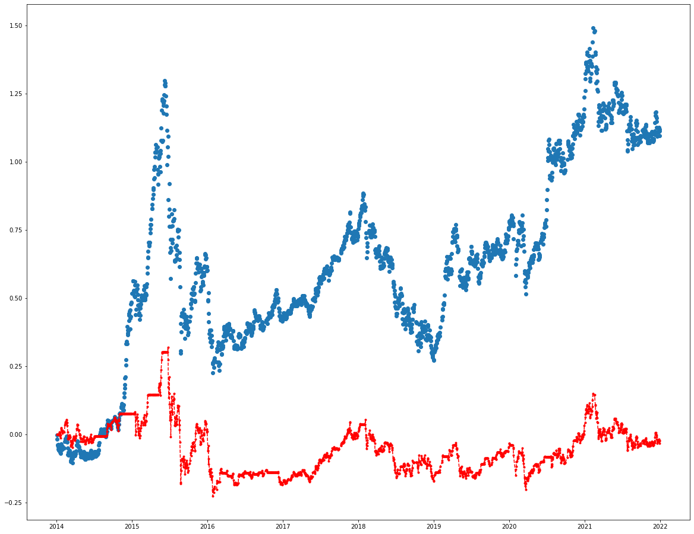
日期 | 收盘价 | 净资产 | 收盘价涨跌幅 | 净资产涨跌幅
2014-01-02 | 2321.98 | 1000000 | -0.0034548911387 | 0
2014-01-03 | 2290.78 | 1000000 | -0.01684527667 | 0
2014-01-06 | 2238.64 | 1000000 | -0.039222670953 | 0
2014-01-07 | 2238 | 1000000 | -0.039497345528 | 0
2014-01-08 | 2241.91 | 1000000 | -0.037819255546 | 0
2014-01-09 | 2222.22 | 1000000 | -0.046269790518 | 0
2014-01-10 | 2204.85 | 1000000 | -0.053724630155 | 0
2014-01-13 | 2193.68 | 1000000 | -0.058518559847 | 0
2014-01-14 | 2212.85 | 1008605.6789 | -0.050291197967 | 0.0086056789
2014-01-15 | 2208.94 | 1006826.6289 | -0.051969287949 | 0.0068266289
2014-01-16 | 2211.84 | 1008146.1289 | -0.050724668781 | 0.0081461289
2014-01-17 | 2178.49 | 992971.8789 | -0.065037789213 | -0.0070281211
2014-01-20 | 2165.99 | 987284.3789 | -0.070402527006 | -0.0127156211
2014-01-21 | 2187.41 | 997030.4789 | -0.061209512324 | -0.0029695211
2014-01-22 | 2243.8 | 1022687.9289 | -0.037008107192 | 0.0226879289
2014-01-23 | 2231.89 | 1017268.8789 | -0.042119629361 | 0.0172688789
2014-01-24 | 2245.68 | 1023543.3289 | -0.036201250628 | 0.0235433289
2014-01-27 | 2215.92 | 1010002.5289 | -0.048973618365 | 0.0100025289
2014-01-28 | 2219.86 | 1011795.2289 | -0.047282653013 | 0.0117952289
2014-01-29 | 2227.78 | 1015398.8289 | -0.043883555147 | 0.0153988289
2014-01-30 | 2202.45 | 1003873.6789 | -0.054754659811 | 0.0038736789
2014-02-07 | 2212.48 | 1008437.3289 | -0.050449994206 | 0.0084373289
2014-02-10 | 2267.53 | 1033485.0789 | -0.026823688965 | 0.0334850789
2014-02-11 | 2285.56 | 1041688.7289 | -0.019085591173 | 0.0416887289
2014-02-12 | 2291.25 | 1044277.6789 | -0.016643562529 | 0.0442776789
2014-02-13 | 2279.55 | 1038954.1789 | -0.021664957104 | 0.0389541789
2014-02-14 | 2295.57 | 1046243.2789 | -0.014789509148 | 0.0462432789
2014-02-17 | 2311.65 | 1053559.6789 | -0.0078883104509 | 0.0535596789
2014-02-18 | 2282.44 | 1040269.1289 | -0.020424629726 | 0.0402691289
2014-02-19 | 2308.66 | 1052199.2289 | -0.009171555731 | 0.0521992289
2014-02-20 | 2287.44 | 1042544.1289 | -0.018278734609 | 0.0425441289
2014-02-21 | 2264.29 | 1032010.8789 | -0.028214229001 | 0.0320108789
2014-02-24 | 2214.51 | 1009360.9789 | -0.049578760788 | 0.0093609789
2014-02-25 | 2157.91 | 983607.9789 | -0.073870293516 | -0.0163920211
2014-02-26 | 2163.4 | 986105.9289 | -0.071514100677 | -0.0138940711
2014-02-27 | 2154.11 | 981878.9789 | -0.075501173805 | -0.0181210211
2014-02-28 | 2178.97 | 993190.2789 | -0.064831783282 | -0.0068097211
2014-03-03 | 2190.37 | 998377.2789 | -0.059939142414 | -0.0016227211
2014-03-04 | 2184.27 | 995601.7789 | -0.062557134457 | -0.0043982211
2014-03-05 | 2163.98 | 986369.8289 | -0.071265176843 | -0.0136301711
2014-03-06 | 2173.63 | 990760.5789 | -0.067123599267 | -0.0092394211
2014-03-07 | 2168.36 | 988362.7289 | -0.069385372721 | -0.0116372711
2014-03-10 | 2097.79 | 956253.3789 | -0.099672536405 | -0.0437466211
2014-03-11 | 2108.66 | 961199.2289 | -0.09500736042 | -0.0388007711
2014-03-12 | 2114.13 | 963688.0789 | -0.092659751162 | -0.0363119211
2014-03-13 | 2140.33 | 975609.0789 | -0.081415260748 | -0.0243909211
2014-03-14 | 2122.84 | 967651.1289 | -0.088921601868 | -0.0323488711
2014-03-17 | 2143.04 | 976842.1289 | -0.080252185594 | -0.0231578711
2014-03-18 | 2138.13 | 974608.0789 | -0.082359454599 | -0.0253919211
2014-03-19 | 2120.87 | 966754.7789 | -0.089767084544 | -0.0332452211
2014-03-20 | 2086.97 | 951330.2789 | -0.10431625344 | -0.0486697211
2014-03-21 | 2158.8 | 984012.9289 | -0.073488324185 | -0.0159870711
2014-03-24 | 2176.55 | 992089.1789 | -0.065870396518 | -0.0079108211
2014-03-25 | 2174.44 | 991129.1289 | -0.066775964258 | -0.0088708711
2014-03-26 | 2171.05 | 989586.6789 | -0.068230881147 | -0.0104133211
2014-03-27 | 2155.71 | 982606.9789 | -0.074814487367 | -0.0173930211
2014-03-28 | 2151.96 | 980900.7289 | -0.076423908705 | -0.0190992711
2014-03-31 | 2146.3 | 978325.4289 | -0.078853061978 | -0.0216745711
2014-04-01 | 2163.11 | 985973.9789 | -0.071638562594 | -0.0140260211
2014-04-02 | 2180.73 | 993991.0789 | -0.0640764282 | -0.0060089211
2014-04-03 | 2165.01 | 986838.4789 | -0.070823122449 | -0.0131615211
...

